Втулка
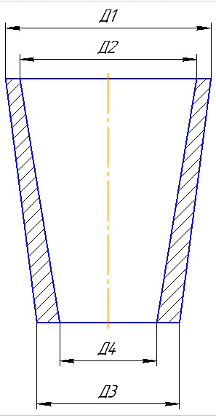
 |  |  |  |  |  |  |  |  | Ф 277-004 |  |  |  |  |  |  |  |  |  |  |  |  | Ф 277-004 |  |  |  |  |  |  |  |  |  |  |  | Ф 277-004
 |  |  |  | Технологическая карта |  |  |  |  | ПТЦ | Размеры модели |  | Вручную |  |  |  |  | Технологическая карта |  |  |  |  | ПТЦ |  |  |  |  |  |  | Технологическая карта |  |  |  |  | ПТЦ |  | Размеры модели
 | Заказ |  |  |  | 344559-004 |  |  | Модель: | 1255.05.310 | Наружний диаметр | 1140 |  |  |  | Заказ |  |  | 344197-002 |  |  | модель: | 1275.03.308 |  |  |  | Заказ |  |  |  | 344442-004 |  |  | Модель: | 11077.28.158 |  | Наружний диаметр | 460
 | Чертеж |  |  |  | 340х260х450 |  |  | Размеры: | Ø 710*570 | Внутренний диаметр | 1031 |  |  |  | Чертеж |  |  | 2102.67.2.00-003 |  |  |  |  |  |  |  | Чертеж |  |  |  | 11077.28.158 |  |  | Размеры: |  |  | Внутренний диаметр | 380
 | Наименование |  |  |  | Втулка |  |  | ст. ящик: | Ø = 1031 мм., | Высота | 299 | 320 |  |  | Наименование |  |  | Втулка коническая |  |  |  |  |  |  |  | Наименование |  |  |  | Втулка |  |  | ст. ящик: | Ø = 380 мм., |  | Высота | 900
 | Количество деталей на заказ |  |  |  | 1 |  |  |  | Н = 580 | Плотность | 7.6 |  |  |  | Количество деталей на заказ |  |  | 2 |  |  |  |  |  |  |  | Количество деталей на заказ |  |  |  | 4 |  |  |  | Н = 902 |  | Плотность | 9.1
 |  |  |  |  |  |  |  |  |  | Толщина под прибылью | 53 |  |  |  |  |  |  |  |  |  |  |  |  |  |  |  |  |  |  |  |  |  |  |  |  | Высота прибыли | 115
 | Материал |  |  |  | БрА9Мц2Л |  |  | К.В.Т | 0.16 | Высота прибыли | 180 |  |  |  | Материал |  |  | G-CuPb15Sn7 |  |  | К.В.Т | 0.18 |  |  |  | Материал |  |  |  | БрО8С12 |  |  | К.В.Т | 0.34 |  | Коэффициент высоты
 | Масса детали |  |  |  | 135 |  |  |  |  | Коэффициент высоты | 3.4 |  |  |  | Масса детали |  |  | 256 |  |  |  |  |  |  |  | Масса детали |  |  |  | 684 |  |  |  |  |  | Диаметр прибыли (ср.) | 521.5
 | Масса отливки |  |  |  | 419 |  |  | К.И.М. | 0.16 | Диаметр прибыли (ср.) | 1185 |  |  |  | Масса отливки |  |  | -1547 | 870 |  | К.И.М. | 0.17 | Размеры модели |  |  | Масса отливки |  |  |  | 1430 |  |  | К.И.М. | 0.33 |  | Масса детали (отливка) | 425.91026928
 | Масса прибыли |  |  |  | 362 |  |  |  |  | Масса детали (отливка) | 418.88 |  |  |  | Масса прибыли |  |  | 418 |  |  |  |  | Наружний диаметр Д1 | 545 |  | Масса прибыли |  |  |  | 452 |  |  |  |  |  | Масса прибыли | 106.26580674
 | Масса литниковой сист. |  |  |  | 44 |  |  |  |  | Масса прибыли | 361.82 |  |  |  | Масса литниковой сист. |  |  | 172 |  |  |  |  | Внутренний диаметр Д2 | 425 |  | Масса литниковой сист. |  |  |  | 120 |  |  |  |  |  | Масса литниковой сист. | 152
 | Норма расхода |  |  |  | 825 |  |  |  |  | Масса литниковой сист. | 43.88 |  |  |  | Норма расхода |  |  | 1460 |  |  |  |  | Наружний диаметр Д3 | 400 |  | Норма расхода |  |  |  | 2002
 | Норма расхода на 1 дет. |  |  |  | 825 |  |  |  |  |  |  |  |  |  | Металлозавалка |  |  | 1520 |  |  |  |  | Внутренний диаметр Д4 | 318 |  | Норма расхода на 1 дет. |  |  |  | 2002 |  |  |  |  |  | Размеры детали
 | Металлозавалка |  |  |  | 858 |  |  |  |  | Размеры детали |  |  |  |  | Количество деталей в отливке |  |  | 1 |  |  |  |  | Высота | 1540 |  | Металлозавалка |  |  |  | 2083 |  |  |  |  |  | Наружний диаметр | 440
 | Металлозавалка на 1 дет. |  |  |  | 858 |  |  |  |  | Наружний диаметр | 1100 |  |  |  | Размеры в скобках чистовые |  |  |  |  | Радиус скругления прибыли 25 |  |  | Плотность | 9.2 |  | Металлозавалка на 1 дет. |  |  |  | 2083 |  |  |  |  |  | Внутренний диаметр | 400
 | Количество деталей в отливке |  |  |  | 1 |  |  |  |  | Внутренний диаметр | 1050 |  |  |  | 217 |  | 1517 |  |  |  |  |  | Высота прибыли | 220 |  | Количество деталей в отливке |  |  |  | 1 |  |  |  |  |  | Высота | 780
 | Количество деталей по длине |  |  |  | 1 |  |  |  |  | Высота | 210 |  |  |  |  |  | (1380) |  |  |  |  |  | Диаметр прибыли (ср.) | 372.5 |  | Количество деталей по длине |  |  |  | 1
 | Количество деталей по ширине |  |  |  | 1 |  |  |  |  | Масса детали | 134.7507606 |  |  |  |  | 40 |  |  |  |  |  |  | Масса детали (отливка) | -1546.35 |  | Количество деталей по ширине |  |  |  | 1 |  |  |  |  |  | ср. диам. Мод | 464
 | Размеры в скобках чистовые. |  |  | Формовочный уклон 3 |  |  | Радиус скругления прибыли 16 |  |  | Установить массу вручную |  |  |  |  |  |  |  |  |  |  |  |  | Масса прибыли | 186.46 |  | Размеры в скобках чистовые |  |  | Формовочный уклон | 4 |  | Радиус скругления прибыли 26
 |  |  |  |  |  |  |  |  |  | Размеры припусков: |  |  |  |  |  |  |  |  |  |  | 180 |  | Масса литника | 28.5
 |  | 177 |  | 305 | ( 320 для модели) * |  |  |  |  | низ, наружные | 11 |  |  |  |  |  |  |  |  |  |  |  |  |  |  |  | 113 |  | 887 | (900 для модели)*
 |  |  |  | ( 210 ) |  |  |  |  |  | верх | 13 |  |  | Ø 310 |  | Ø 423 |  |  |  |  | Ø 316 | Ø 394 | Размеры детали |  |  |  |  |  | ( 780 )
 |  |  | 15 |  |  |  |  |  |  | внутренние | 13 |  |  |  |  | ( 466 ) |  |  |  |  | (348) | (379,5) | Наружний диаметр | 379.5 |  |  |  | 18
 |  |  |  |  |  |  |  |  |  | Рез | 20 |  |  |  |  |  |  |  |  |  |  |  | Внутренний диаметр | 348 |  |  |  |  |  |  |  |  |  |  |  |  | 2127.3269158
 |  |  |  |  |  | 80 |  |  |  | захват | 40 |  |  |  |  |  |  |  |  |  |  |  | Высота | 1380 |  |  |  |  |  |  |  | 80 |  |  |  |  | 1418.2179439
Ø
Ø
 |  |  |  |  |  |  |  |  |  | Холодильники |  |  |  |  |  |  |  |  |  |  |  |  | Масса детали | 229 |  |  |  |  |  |  |  |  |  |  |  |  | 709.10897194
 |  |  |  |  |  |  | 1024 | 1123 |  | Протянуть модель до размера |  |  |  |  |  |  |  |  |  |  |  |  | Установить массу вручную | 256 |  |  |  |  |  |  |  | Ø 377 | Ø 454 |  |  |  | 1461
 |  |  |  |  |  |  | (1050) | (1100) |  | Модель нашить |  |  |  |  |  |  | Ø 537 |  |  |  |  |  |  |  |  |  |  |  |  |  |  | (400) | (440) |  |  |  | 1429.5806452
 |  |  |  |  |  |  |  |  |  |  |  |  |  |  | 1: | 10 | ( 495,5 )

 |  |  |  |  |  |  |  |  |  |  |  |  |  | Технические указания |  |  |  |  | Стержень
 |  |  |  |  |  |  |  |  |  |  |  |  |  | Плавка по инструкции |  |  | 25010.00173 |  | Вес стержня |  | 441
 |  |  |  |  |  |  |  |  |  | Высота прибыли= толщина под прибылью*коэф. |  |  | 2,5-3,5 | Заливка по инструкции |  |  | 25011.00007 |  | Смесь | СКЛ |  |  | 1275.03.308
 | 1: | 10 |  |  |  |  |  |  |  | Для БрО8С12 (21) |  |  | 4 | Температура заливки |  |  | 1060-1080 ° C |  | Краска | ГБ |  |  | литейная технология | чертёж |  | 1: | 10
 |  |  |  |  |  |  |  |  |  | плотность земли |  |  | 2.045 | Уход за прибылью |  |  | 25010.00168 |  | В стержне сделать ослабление |  |  |  | 2102.67-2.00-003
Технические указания |  |  |  |  |  |  | Стержень |  |  | норма на форму=Жидкий вес / коэф. на форму / кол-во дет. |  |  |  | Усадка |  |  | 1.50% |  | Показания влагомера на глубине 60мм= 0 |  |  |  | литейная технология | чертёж | Технические указания |  |  |  |  |  |  | Стержень
Плавка по инструкции |  |  |  | 25010.00176 |  |  | Вес стержня | 942 | кг. | для простых втулок | 1,3+6,5*(КОРЕНЬ(жидк. вес))/60 |  |  | Краска |  |  | ГБ |  | Зазор между стержнем и формой 1,5-2мм |  |  |  |  |  | Плавка по инструкции |  |  |  | 25010.00173 |  |  | Вес стержня | 248 | кг.
Заливка по инструкции |  |  |  | 25011.00007 |  |  | Смесь | СКЛ |  | для средних втулок | 2,3+… |  |  | Литниковая система: |  |  | 242.04.462 - 1 |  | Усадка 0,6% |  |  |  |  | 4844205002 | Заливка по инструкции |  |  |  | 25011.00008 |  |  | Смесь | СКЛ
Температура заливки |  |  |  | 1080-1100 | °C |  | Краска | ГБ |  | для сложных втулок | 3,3+… |  |  |  |  |  | (1 щель) |  | Разряд 4 |  |  |  | 165/320/332,8 | (15.00402) | Температура заливки |  |  |  | 1050-1090 | °C |  | Краска | ГБ
Уход за прибылью |  |  |  | 25010.00168 |  |  | В стержне сделать ослабление |  |  | норма на стержень= вес стержня /1000 * 3,5 / кол-во дет. |  |  |  |  |  |  |  |  |  |  |  |  | 30 | литн. Сист. | Уход за прибылью |  |  |  | 25010.00168 |  |  | В стержне сделать ослабление
Смесь |  |  |  | СКЛ |  |  | Показания влагомера на глубине 60мм= 0 |  |  |  |  |  |  |  |  |  |  |  |  |  |  |  | 125 | прибыль | Смесь |  |  |  | СКЛ |  |  | Показания влагомера на глубине 60мм= 0
Краска |  |  |  | ГБ |  |  | Зазор между стержнем и формой 1,5-2мм |  |  |  |  |  |  |  | Транспортировка по инструкции |  |  | 102.41.795 Альбом № 9 |  |  |  |  |  | Ø216/174*Ø182/145*600 | Краска |  |  |  | ГБ |  |  | Зазор между стержнем и формой 1,5-2мм
Тип литниковой системы |  |  |  | 242.04.464-1 |  |  | Усадка 0,6% |  |  |  |  |  |  |  | Дата |  | Проверил | Дата |  | Руководитель |  |  |  |  | Тип литниковой системы |  |  |  | 242.04.462 - 1 | (одна щель |  | Усадка 0,6%
Усадка |  |  |  | 1.50% |  |  | Разряд 4 |  |  |  | 1.561 |  |  | 2024-05-02 |  |  | Ковалев |  |  | Котов |  |  |  |  | Усадка |  |  |  | 1.50% |  |  | Разряд 4
 |  |  |  |  |  |  |  |  |  |  |  |  |  |  | Подпись
 | Транспортировка по инструкции |  |  |  | 102.41.795 Альбом № 9 |  |  |  |  |  |  |  |  |  |  |  |  |  |  |  |  |  |  |  |  | Транспортировка по инструкции |  |  |  | 102.41.795 Альбом № 9
 | Дата |  |  | Проверил | Дата |  | Руководитель |  |  |  |  |  |  | Наименование |  |  | Тарифная | Вид | Вид | Разряд | Норма времени |  | 1.544 |  |  | Дата |  |  | Проверил | Дата |  | Руководитель
2024-05-02 |  |  |  | Ковалев |  |  | Котов |  |  |  |  |  |  | операции |  |  | сетка | нормы | работ |  | на 1 деталь (н/ч) |  |  |  | 2024-05-02 |  |  |  | Ковалев |  |  | Котов
Подпись |  |  |  |  |  |  |  |  |  |  |  |  |  |  | Формовка, сборка |  | 40 | 1 | 20 | 3 | 7.264 |  | 201 |  |  | Подпись
 |  |  |  |  |  |  |  |  |  |  |  |  |  |  | Стержень |  | 40 | 1 | 20 | 4 | 4.33 |  | 351
Наименование |  |  |  | Тарифная | Вид | Вид | Разряд | Норма времени |  |  |  |  |  |  |  |  |  |  |  |  |  |  |  |  | Наименование |  |  |  | Тарифная | Вид | Вид | Разряд | Норма времени
операции |  |  |  | сетка | нормы | работ |  | на 1 деталь (н/ч) |  | Коэффициент | средний |  |  |  |  |  |  |  |  |  |  |  |  |  | операции |  |  |  | сетка | нормы | работ |  | на 1 деталь (н/ч)
 | Формовка, сборка |  |  | 40 | 1 | 20 | 3 | 4.125 |  |  | алюм. | лат | олов. |  |  |  |  |  |  |  |  |  |  |  |  | Формовка, сборка |  |  | 40 | 1 | 20 | 3 | 8.858 |  | 226
 | Стержень |  |  | 40 | 1 | 20 | 4 | 2.888 |  | 200 | 200 | 200 | 163 |  |  |  |  |  |  |  |  |  |  |  |  | Стержень |  |  | 40 | 1 | 20 | 4 | 6.903 |  | 290
 |  |  |  |  |  |  | 2,3+5,1 | 825 | 5.2201526787 | 400
 |  |  |  |  |  |  | 3,9+7,9 | 733 | 7.4647397443
 |  |  |  |  |  |  | 6,1+9,9 | 733 | 10.567205502

Втулка с буртом
 |  |  |  |  |  |  |  | Ф277-003
 |  |  | Технологическая карта |  |  |  |  | ПТЦ |  | Размеры модели |  | Литниковая 242.04.262
 | Заказ |  |  | 344149-002 |  |  | Модель: |  |  | Диаметр бурта | 990 | Стояк |  | Шлаковик |  | Щель |  | Всего
 | Чертеж |  |  | 960/910х780х100/1150 |  |  | Размеры: 960/910х780х100/1150 |  |  | Диаметр бочки | 940 | Диаметр 1 стояка |  | c |  | a
 | Наименование |  |  | Заготовка вкладыша |  |  | Стержневой ящик: |  |  | Диаметр внутренний | 760 | 75 | 75 | 45 |  | 20
 | Количество деталей на заказ |  |  | 2 |  |  | Ø 760, H = 1590 |  |  | Длина бурта | 165 |  |  | d |  | b
 |  |  |  |  |  |  |  |  |  | Длина общая | 1215 | Диаметр 2-3 стояка |  | 60 | 52.5 | 80
 | Материал |  |  | БрО8С12 |  |  | К.В.Т | 0.49 |  | Плотность | 9.1 | 65 | 65 | l |  | h
 | Масса детали |  |  | 1873 |  |  |  |  |  | Диаметр прибыли | 1080 |  |  | 65 | 65 | 1585
 | Масса отливки |  |  | 2600 |  |  | К.И.М. | 0.47 |  | Толщина под прибылью | 115 | Высота |  | Ø отл. Или длина шлаковика |  | Количество
 | Масса прибыли |  |  | 1123 |  |  |  |  |  | Высота прибыли | 280 | 1585 | 1585 | 210 | 659.734446 | 2 | 45.03936
 | Масса литниковой системы |  |  | 99 |  |  |  |  |  | Масса детали (отливка) | 2600 |  | 8.88 | Середина | 150
 | Норма расхода |  |  | 3822 |  |  |  |  |  | Масса прибыли | 1123 |  | 2 | шлаковика | 659.734446
 | Норма расхода на 1 дет. |  |  | 3822 |  |  |  |  |  | Масса литника | 98.48 |  | 155.58958048 | 210 | 9.9959664586 |  |  | 210.62490694
 | Металлозавалка |  |  | 3975
 | Металлозавалка на 1 дет. |  |  | 3975 |  |  |  |  |  | Размеры детали
 | Количество деталей в отливке |  |  | 1 |  |  |  |  |  | Диаметр бурта | 960
 | Количество деталей по длине |  |  | 1 |  |  |  |  |  | Диаметр бочки | 910
 | Количество деталей по ширине |  |  | 1 |  |  |  |  |  | Диаметр внутренний | 780
 | Размеры в скобках чистовые |  | Формовочный уклон 3 |  |  | Радиус скугления прибыли 75 |  |  |  | Длина бурта | 100
 | 276 |  | 1215 |  |  |  |  |  |  | Длина общая | 1150
 |  |  | (1150) |  |  |  |  |  |  | Масса детали | 1872.6
 |  | 40

 |  |  |  |  |  | 90

 |  |  |  |  |  | Ø 756 | Ø 926 | Ø 976
 |  |  |  |  |  | ( 780 ) | ( 910 ) | ( 960 )

 |  | 165
 |  | (100)
<1:10
 |  |  | Припуск на разрезку
Технические указания: |  |  |  |  | Стержень:
Плавка по инструкции |  |  | 25010.00173 |  | Вес стержня |  | 1471
Заливка по инструкции |  |  | 25011.00008 |  | Смесь | СКЛ
Температура заливки |  |  | 1050-1090 °C |  | Краска | ГБ
Уход за прибылью |  |  | 25010.00168 |  | В стержне сделать ослабление
Усадка |  |  | 1.50% |  | Показания влагомера на глубине 60мм= 0
Краска |  |  | ГБ |  | Зазор между стержнем и формой 1,5-2мм
Тип литниковой системы |  |  | 242.04.462-1 |  | Усадка 0,6%
 |  |  | (две щели) |  | Разряд 4

 | Транспортировка по инструкции |  |  | 102.41.795 Альбом № 9
 | Дата |  | Проверил | Дата |  | Руководитель
2024-05-02
 | Подпись

Наименование |  |  | Тарифная | Вид | Вид | Разряд | Норма времени |  |  | 300
 | операции |  | сетка | нормы | работ |  | на 1 деталь (н/ч) |  |  | 600
 | Формовка, сборка |  | 40 | 1 | 20 | 3 | 12.74 |  | 200
 | Стержень |  | 40 | 1 | 20 | 4 | 6.37 |  | 300

цб
 |  |  |  |  |  |  |  | Ф 277-001 | Оснастка
 |  | Технологическая карта |  |  |  |  |  | ПТЦ
 | Заказ |  | 344575-005 |  |  |  |  |  | Размеры детали |  |  |  | отношения масс во втулке
 | Чертеж |  | 600х500х250 |  |  |  |  |  | D1 | 602 | 600 | кол-во: | 1 | 2 | 3 | 4 | summ
 | Наименование |  | Втулка |  |  |  |  |  | d2 | 500 |  |  |  | 46.5 | 38 | 38 | 122.5 |  | 3
 | Количество деталей на заказ |  | 3 |  |  |  |  |  | L | 250 |  |  |  | 347.3 | 283.8 | 283.8 | 915 | Масса отл | 94.61 | 94.61
 |  |  |  |  |  |  |  |  | кол-во в отливке | 1 |  |  |  | 521.2 | 425.9 | 425.9 | 1373 | Жидкий | 141.97 | 141.97
 | Материал |  | БрО5Ц5С5 |  |  |  | К.В.Т | 0.46 | Плотность | 8.88 |  |  |  | 542.1 | 443.0 | 443.0 | 1428 | М/З | 147.66 | 147.66
 | Масса детали |  | 192 |  |  |  | К.И.М. | 0.44 | масса детали (авт) | 191.7942
 | Масса отливки |  | 421 |  |  |  |  |  | масса вручную
 | Масса отливки на 1 деталь |  | 421 |  |  |  |  |  | Размеры отливки |  |  | Ø кокиля |  | 245 | Ø с уклоном | 255.7
 | Металлозавалка |  | 438 |  |  |  |  |  | Припуск по нар.Ø | 10 |  | Длина кокиля |  | 640 | Плотность | 7.5
 | Металлозавалка на 1 деталь |  | 438 |  |  |  |  |  | Припуск по внутр.Ø | 26.65 |  | Заливочное кольцо |  | 110 |  | 318.9698
 | Количество деталей в отливке |  | 1 |  |  |  |  |  | коэффициент | 1.3 |  | Длина заготовки |  | 640
 | Размеры в скобках чистовые |  |  |  |  |  |  |  | Припуск на захват | 40 |  | Количество |  | 1
 |  |  |  |  |  |  |  |  | Припуск на разрезку | 17 |  | Масса отливки |  | 200.81 | Ø Бурта
 |  |  |  |  |  |  |  |  | Толщина стенки | 89.35 |  | Масса отливки на 1 |  | 200.81 | Ø Бочки | 620
+3
-2
+2
-7
 |  |  |  |  |  |  |  |  | Ø наружный | 632.08 |  | Металлозавалка |  | 208.84 | Внутренний Ø | 520
 | Ø 624 |  |  |  | Ø 445 |  |  |  | Ø внутренний | 445 |  | Металлозавка на 1 |  | 208.84 | Длина бурта
 | ( 600 ) |  |  |  | ( 500 ) |  |  |  | Длина заготовки | 290 |  | КВТ |  | 1.59 | Длина общая | 475
 |  |  |  |  |  |  |  |  | длина + |  |  | КИМ |  | 1.53 | Масса детали | 319.0
 |  |  |  |  |  |  |  |  | Размеры кокиля
±5
 |  |  |  |  |  |  |  |  | Минимальный Ø | 630 |  | Длина заготовки: |  |  |  | Толщина стенки отливки
 |  | 290 |  |  |  |  |  |  | Минимальная длина | 335.0 |  | длина детали |  | 161 |  | <35==6
 |  | ( 250 ) |  |  |  |  |  |  | Диаметр | 630 |  | количество |  | 2 |  | 35-60 == 8
 |  |  |  |  |  |  |  |  | Длина | 420 |  | ширина реза |  | 8 | 6-12 четн. | 61-100 ==10
 |  | Технологические указания |  |  |  |  |  |  | Диаметр с уклоном ср. | 637.0000 |  | кол-во резов |  | 1 |  | >100==12
Оснастка |  | Диаметр | Длина |  | Деталь - Чертеж |  |  | Заявка | Диаметр у крышки | 644.0000 |  | захват |  | 40
Кокиль |  | 630.0 | 420.0 |  | 72.49192 - 1 |  |  |  | масса отливки | 420.2 |  |  |  | 370
Залив.кольцо |  | 445.0 |  |  | 72.47452 - 5 |  |  |  | Примечания: |  |  | + толкатель, усадка |  | 416.0
Толкатель |  | 630.0 | 40.0 |  | 102.53.745 - 131 |  |  |  | 0
Прокл.кольца |  |  | 85.0
 | Рабочая длина кокиля |  | 295.0 |  |  |  |  |  | БрО8С12: Больше длина - больше брак.
 |  |  |  |  |  |  |  |  | БрА10Ж3Мц2 иногда стандартного захвата
 | Плавка по инструкции 25010.00174 |  |  |  |  |  |  |  | не хватает - ставить 55 мм.
 | Заливка по инструкции 25012.00013
 | Транспортировка, чалка и кантовка |  |  |  |  |  |  |  | максимальный рез 12 мм.
 | Отливка весом до 50 кг в коробках согласно альбому 9, с.1
 | Отливка весом более 50 кг по схеме № 10241798 альбома 9

 | эвм (дата) | проверил дата | рук. группы |  | дата | нормировщик |  | дата
 | 2024-05-02 | Ковалев | Котов
 | Подпись

Наименование |  | Тарифная | Вид |  | Вид | Разряд | Норма времени |  | Нормирование. (коэффициент)
 | операции | сетка | нормы |  | работ |  | на 1 деталь (н/ч) |  | на тонну | 5-5-5
 | Плавка | 86 | 2 |  | 10 | 5 | 4.126 |  | 9.8 | 10.5
 | Сборка | 86 | 2 |  | 20 | 3 | 2.737 |  | 6.5 | 7
 | Заливка
 | Выбивка
 | Обрубка | 39 | 2 |  | 20 | 4 | 1.768 |  | 4.2 | 4.5

 | Норму времени указывать только для формовки.
 | Согласовано с Колбун Н.Н. 17.11.2023

 |  |  |  |  |  |  |  | Ф 277-001
 |  | Технологическая карта |  |  |  |  |  | ПТЦ
 | Заказ |  | 344498-004
 | Чертеж |  | 201 | / | 5152
 | Наименование |  | Заготовка | / | Заготовка
 | Количество деталей на заказ |  | 1 | / | 1

 | Материал |  | БрО5Ц5С5 |  |  |  | К.В.Т | 0.31
 | Масса детали |  | 95.6 | / | 43.6 |  | К.И.М. | 0.30
 | Масса отливки |  | 447.0
 | Масса отливки на 1 деталь |  | 304.0 | / | 140
 | Металлозавалка |  | 465.0
 | Металлозавалка на 1 деталь |  | 319.4 | / | 145.6
 | Количество деталей в отливке |  | 2
 | Размеры в скобках чистовые

+3
-2
+2
-7
 | Ø 559 |  |  |  | Ø 460
 | ( 546 ) |  |  |  | ( 490 )

±5
 |  | 539
 |  | ( 336 ) ( 141 )

 |  | Технологические указания
Оснастка |  | Диаметр | Длина |  | Чертеж - деталь |  |  | Заявка
Кокиль |  | 565.0 | 588.0 |  | 72.49192 - 1
Залив.кольцо |  | 460.0 |  |  | 72.47452 - 5
Толкатель |  | 565.0 | 40.0 |  | 102.53.745 - 131
Прокл.кольца |  |  | 0.0
 | Рабочая длина кокиля |  | 548.0

 | Плавка по инструкции 25010.00174
 | Заливка по инструкции 25012.00013
 | Транспортировка, чалка и кантовка
 | Отливка весом до 50 кг в коробках согласно альбому 9, с.1
 | Отливка весом более 50 кг по схеме № 10241798 альбома 9

 | (дата) | проверил дата | рук. группы |  | дата | нормировщик |  | дата
 | 2024-05-02
 | Подпись

цб с буртом
 |  |  |  |  |  |  |  |  | Ф 277-002 |  |  |  |  |  |  |  |  |  |  |  |  | Ф 277-002
 |  |  | Технологическая карта |  |  |  |  |  | ПТЦ | Деталь | Чист.р-ры | Отливка |  |  |  |  | Технологическая карта |  |  |  |  | ПТЦ | Деталь |  |  | отношения масс во втулке
 | Заказ |  |  | 344560-004 |  |  |  |  |  |  |  | Диаметр бурта кокиля | 319 |  | Заказ |  |  | 344490-004 |  |  |  |  | Ø Бурт | 310 | кол-во: | 1 | 2 | 3 | 4 | summ
 | Чертеж |  |  | 1239.02.402 | / | 1239.02.403 |  |  |  | ØБурт | 310.0 | Диаметр бочки кокиля | 230 |  | Чертеж |  |  | 1239.02.403 |  |  |  |  | Ø Бочка | 200 |  | 0 | 0 | 25.2 | 27.5 | 52.7
 | Наименование |  |  | Втулка передняя | / | Втулка задняя |  |  |  | ØБочка | 200.0 | Длина общая кокиля | 380 |  | Наименование |  |  | Втулка |  |  |  |  | Ø Внутр. | 160 |  | 0.0 | 0.0 | 71.8 | 78.4 | 150.2 | Масса отл
 | Количество деталей на заказ |  |  | 1 | / | 2 |  |  |  | Ø Внутр. | 160.0 | Длина бурта кокиля | 65 |  | Количество деталей на заказ |  |  | 2 |  |  |  |  | Дл. Бурта | 20 |  | 0.0 | 0.0 | 71.8 | 78.4 | 150.2 | Жидкий
 |  |  |  |  |  |  |  |  |  | Дл. Бурта | 20.0 | Длина общая (заготовка) | 285 |  |  |  |  |  |  |  |  |  | Дл. Общая | 250 |  | 0.0 | 0.0 | 74.7 | 81.5 | 156.2 | М/З
 | Материал |  |  | БрО8С12 |  |  |  | К.В.Т | 0.37 | Дл. Общая | 250.0 | Диаметр с уклоном | 235.25 |  | Материал |  |  | БрО8С12 |  |  | К.В.Т | 0.35 | Дл. Заготовки | 285
 | Масса детали |  |  | 34.5 |  |  |  | К.И.М. | 0.35 | Плотность | 9.1 | Заливочное кольцо | 140.00 |  | Масса детали |  |  | 25.2 |  |  | К.И.М. | 0.34
 | Масса отливки |  |  | 94.4 |  |  |  |  |  | Масса | 33.74 |  | 122.50 |  | Масса отливки |  |  | 150.2
 | Масса отливки на 1 деталь |  |  | 94.4 |  |  |  |  |  | Масса вручную | 34.5 | Длина бурта (заготовка) | 65 |  | Масса отливки на 1 деталь |  |  | 71.8
 | Металлозавалка |  |  | 98.2 |  |  |  |  |  |  |  | Масса отливки | 94.4 |  | Металлозавалка |  |  | 156.2
 | Металлозавалка на 1 деталь |  |  | 98.2 |  |  |  |  |  |  |  | вручную |  |  | Металлозавалка на 1 деталь |  |  | 74.7
 | Количество деталей в отливке |  |  | 1 |  |  |  |  |  | Вкладыши МОП 4-4-17 Инструкция 250010.00001 |  |  |  |  | Количество деталей в отливке |  |  | 2
±3
±3
 | Размеры в скобках чистовые |  |  |  |  |  |  |  |  | Для вычислений |  |  |  |  | Размеры в скобках чистовые
 |  |  | 64 |  |  |  |  |  |  | Ø Бурта | 422 |  |  |  |  |  | 60
 |  |  | ( 20 ) |  |  |  |  |  |  | Ø Бочки | 277 |  |  |  |  |  | ( 20 )
 |  |  |  |  |  |  |  |  |  | Внутренний Ø | 188
+3
-2
+2
-7
+3
-2
+2
-7
 |  |  |  |  |  |  |  |  |  | Длина бурта | 52
+3
-2
+3
-2
 |  |  |  |  |  |  |  |  |  | Длина общая | 362
 | Ø 316 | Ø | 140 |  |  |  |  | Ø 228 |  | Плотность | 9.1 |  |  |  | Ø 355 | Ø | 150 |  |  |  | Ø208
 | ( 310 ) |  | ( 160 ) |  |  |  |  | ( 200 ) |  |  | 144.742 |  |  |  | ( 310 ) |  | ( 160 ) |  |  |  | ( 200 )
 |  |  |  |  |  |  |  |  |  | Масса детали | 145.0

±5
±5
 |  |  |  | 285 |  |  |  |  |  |  |  |  |  |  |  |  |  | 285
 |  |  |  | ( 250 ) |  |  |  |  |  |  |  |  |  |  |  |  |  | ( 250 )
 |  |  | Технологические указания |  |  |  |  |  |  |  |  |  |  |  |  |  | Технологические указания
Оснастка |  |  | Диаметр | Длина |  | Чертеж - деталь |  |  | Заявка |  |  |  |  | Оснастка |  |  | Диаметр | Длина | Чертеж - деталь |  |  | Заявка
Кокиль: |  |  | 230.0 | 380.0 |  | 10255800 |  |  |  |  |  |  |  | Кокиль: |  |  | 210.0 | 320.0 | 7249282 - 3
 |  |  | 319.0 | 65.0 |  |  |  |  |  |  |  |  |  |  |  |  | 358.0 | 38.0
Залив.кольцо |  |  | 140.0 |  |  | 72.11879 - 1 |  |  |  |  |  |  |  | Залив.кольцо |  |  | 150.0 |  | 72.11879 - 1
Толкатель |  |  | 230.0 | 40.0 |  | 72.47214 - 52 |  |  |  |  |  |  |  | Толкатель |  |  | 210.0 | 30.0 | 72.47214 - 52
Прокл.кольца |  |  |  | 50.0 |  |  |  |  |  |  |  |  |  | Прокл.кольца |  |  |  | 0.0

 | Рабочая длина кокиля |  |  | 290.0 |  |  |  |  |  |  |  |  |  |  | Рабочая длина кокиля |  |  | 290.0

 | Плавка по инструкции 25010.00173 |  |  |  |  |  |  |  |  |  |  |  |  |  | Плавка по инструкции 25010.00173
 | Заливка по инструкции 25012.00013 |  |  |  |  |  |  |  |  |  |  |  |  |  | Заливка по инструкции 25012.00013
 | Транспортировка, чалка и кантовка |  |  |  |  |  |  |  |  |  |  |  |  |  | Транспортировка, чалка и кантовка
 | Отливка весом до 50 кг в коробках согласно альбому 9, с.1 |  |  |  |  |  |  |  |  |  |  |  |  |  | Отливка весом до 50 кг в коробках согласно альбому 9, с.1
 | Отливка весом более 50 кг по схеме № 10241798 альбома 9 |  |  |  |  |  |  |  |  |  |  |  |  |  | Отливка весом более 50 кг по схеме № 10241798 альбома 9

 | эвм (дата) |  | проверил дата | рук. группы |  | дата | нормировщик |  | дата |  |  |  |  |  | эвм (дата) |  | проверил дата | рук. группы | дата | нормировщик |  | дата
2024-05-02 |  |  | Ковалев | Котов |  |  |  |  |  |  |  |  |  | 2024-05-02 |  |  | Ковалев | Котов
 | Подпись |  |  |  |  |  |  |  |  |  |  |  |  |  | Подпись

Планка
 |  |  |  |  |  |  |  | Ф277-005
 |  |  | Технологическая карта |  |  |  |  | ПТЦ |  | Размер планки: | (автоматически) | вручную |  |  |  |  | Технологическая карта |  |  |  |  | ПТЦ
Заказ |  |  |  | 344568-004 |  |  | планка № | 78 |  | Толщина L4 | 27 | 27 |  | Заказ |  |  |  | 344386-003 |  |  | планка № | 49
Чертеж |  |  |  | 6х60х600 |  |  | (27x240x640) |  |  | Толщина L5 | 35 | 35 |  | Чертеж |  |  |  | ЦТП 06.12826.00.00.000 |  |  | (27x240x640)
Наименование |  |  |  | Планка |  |  |  |  |  | Ширина L1 | 240 | 240 |  | Наименование |  |  |  | Заготовка вкладыша
Количество деталей на заказ |  |  |  | 9 |  |  |  |  |  | Ширина L2 | 247 | 247 |  | Количество деталей на заказ |  |  |  | 4
Материал |  |  |  | БрО6Ц6С3 |  |  | К.В.Т | 0.14 |  | Длина h2 | 640 | 640 |  | Материал |  |  |  | БрО5Ц5С5 |  |  | К.В.Т | 0.39
Масса детали |  |  |  | 2 |  |  | К.И.М. | 0.10 |  |  |  |  |  | Масса детали |  |  |  | 9.2 |  |  | К.И.М. | 0.26
Масса отливки |  |  |  | 42.9 |  |  |  |  |  | Размеры прибыли: |  |  |  | Масса отливки |  |  |  | 95.1
Масса отливки на 1 дет. |  |  |  | 14.3 |  |  |  |  |  | Толщина L5 | 35 | 35 |  | Масса отливки на 1 дет. |  |  |  | 23.8
Норма расхода |  |  |  | 57.1 |  |  |  |  |  | Толщина L6 | 80 | 80 |  | Норма расхода |  |  |  | 137.4
Норма расхода на 1 дет. |  |  |  | 19.0 |  |  |  |  |  | Ширина L2 | 247 | 247 |  | Норма расхода на 1 дет. |  |  |  | 34.4
Металлозавалка |  |  |  | 59.4 |  |  |  |  |  | Ширина L3 | 280 | 280 |  | Металлозавалка |  |  |  | 143
Металлозавалка на 1 дет. |  |  |  | 19.8 |  |  |  |  |  | Высота * h1 | 123 | 105 | 105 | Металлозавалка на 1 дет. |  |  |  | 35.8
Количество деталей в отливке |  |  |  | 3 |  |  |  |  |  | *Высота прибыли: расчетная |  |  | *Модель* | Количество деталей в отливке |  |  |  | 4
Количество деталей по длине |  |  |  | 1 |  |  |  |  |  |  |  |  |  | Количество деталей по длине |  |  |  | 2
Количество деталей по ширине |  |  |  | 3 |  |  |  |  |  | Плотность | 8.88 |  |  | Количество деталей по ширине |  |  |  | 2
 |  | 1:10 |  | Формовочный уклон 5 |  |  |  |  |  | Масса отливки | 42.8996352 |  |  |  |  | 1:10 |  | Формовочный уклон 70
 |  |  |  |  |  |  |  |  |  | Норма расхода | 57.0270255
+2
-2
+2
-2
 |  |  |  |  |  |  |  |  |  | Размеры детали: | (Вручную)
 |  |  |  |  |  |  | 237 |  |  | Толщина | 6 |  |  |  |  |  |  |  |  |  | 261
 |  |  |  |  |  |  | ( 60 ) |  |  | Ширина | 60 |  |  |  |  |  |  |  |  |  | ( 110 )
 |  |  |  |  |  |  |  |  |  | Длина | 600

+5
-15
+5
-15
+5
-15
+5
-15
 |  |  |  |  |  |  |  |  |  | Масса детали | 1.91808
 |  |  | 20 |  |  |  |  |  |  | Масса вручную |  |  |  |  |  |  | 20
 |  |  |  |  |  |  |  |  |  | Размеры вручную
 | 103 |  | 630 |  |  |  |  |  |  | Холодильник |  |  |  |  | 177 |  | 581
 |  |  | ( 600 ) |  |  |  |  |  |  |  |  |  |  |  |  |  | ( 265 )
 |  |  |  |  |  |  |  |  |  | Расчет массы отливки по размерам модели. Без учета усадки
+2
-2
+2
-2
 |  |  |  |  |  |  |  |  |  | Утвердил Котов 25.10.23 (чтобы не переписывать расчетный файл.)
 |  |  |  |  |  |  | 27 |  |  |  |  |  |  |  |  |  |  |  |  |  | 86
 |  |  |  |  |  |  | ( 6 ) |  |  |  |  |  |  |  |  |  |  |  |  |  | ( 70 )
 |  |  |  |  |  |  |  |  |  | Примечания: | 0

 |  |  |  |  |  |  |  |  |  | норма времени: | 700*700 | 2.3
 | 1:5 |  |  |  |  |  |  |  |  |  | 700*1000 | 2.7 |  |  | 1:5
 |  |  |  |  |  |  |  |  |  |  | 1500*1000 | 3
 |  |  |  |  |  |  |  |  |  |  | 1800*1200 | 3.5
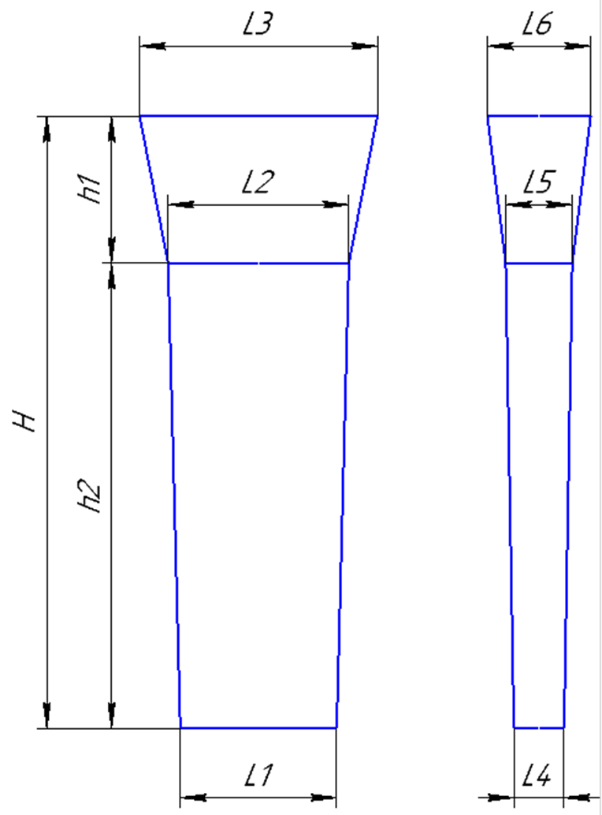

 | Формовочная смесь |  |  | СКЛ |  |  |  |  |  |  |  |  |  |  | Формовочная смесь |  |  | СКЛ
 | Усадка |  |  | 1,5 % |  |  |  |  |  |  |  |  |  |  | Усадка |  |  | 1,5 %
 | Краска |  |  | ГБ |  |  |  |  |  |  |  |  |  |  | Краска |  |  | ГБ
 | Температура заливки |  |  | 1060-1080 | ° С |  |  |  |  |  |  |  |  |  | Температура заливки |  |  | 1060-1080 | ° С
 | Сушка форм по инструкции |  |  | 25015.00013 |  |  |  |  |  |  |  |  |  |  | Сушка форм по инструкции |  |  | 25015.00013
 | Плавка по инструкции |  |  | 25010.00174 |  |  |  |  |  |  |  |  |  |  | Плавка по инструкции |  |  | 25010.00174
 | Заливка по инструкции |  |  | 25011.00007 |  |  |  |  |  |  |  |  |  |  | Заливка по инструкции |  |  | 25011.00007
 | Уход за прибылью |  |  | 25010.00168 |  |  |  |  |  |  |  |  |  |  | Уход за прибылью |  |  | 25010.00168
 | Транспортировка по инструкции |  |  | 102.41.795 Альбом № 9 |  |  |  |  |  |  |  |  |  |  | Транспортировка по инструкции |  |  | 102.41.795 Альбом № 9
 | Дата |  | Проверил | Дата |  | Руководитель |  |  |  |  |  |  |  |  | Дата |  | Проверил | Дата |  | Руководитель
2024-05-02 |  |  |  |  |  |  |  |  |  |  |  |  |  | 2024-05-02
 | Подпись |  |  |  |  |  |  |  |  |  |  |  |  |  | Подпись

Наименование |  |  | Тарифная | Вид | Вид | Разряд | Норма времени |  |  |  |  |  |  | Наименование |  |  | Тарифная | Вид | Вид | Разряд | Норма времени
операции |  |  | сетка | нормы | работ |  | на 1 деталь (н/ч) |  |  |  |  |  |  | операции |  |  | сетка | нормы | работ |  | на 1 деталь (н/ч)
Формовка, сборка |  |  | 40 | 1 | 20 | 3 | 0.564 |  |  |  |  |  |  | Формовка, сборка |  |  | 40 | 1 | 20 | 3 | 0.437

 |  |  |  |  |  | 520

 |  | 10 | 82 | 20 | 82 | 20 | 82 | 20 | 82 | 20 | 82 | 20
 |  | 65
 |  | 20
 |  | 65
340 |  | 20
 |  | 65
 |  | 20
 |  | 65
 |  | 10

 |  |  | 1=+20 | 30
 |  |  | 2=+40 | 50
 |  |  | 3=+60 | 70

Планка К
 |  |  |  |  |  |  |  | Ф277-009
 |  |  | Технологическая карта |  |  |  |  | ПТЦ | Состояние оснастки |  |  |  |  |  |  |  | Прибыль |  |  |  |  |  |  |  | Технологическая карта |  |  |  |  | ПТЦ
 | Заказ |  |  | 344501-004 |  |  | Кокиль № | 21 а | Размеры кокиля: |  |  | №№ | L1 | H | L2 | L3 | L1 | h | L4 | L5 |  |  | Заказ |  |  | 344387-003 |  |  | Кокиль № | 27 |  |  |  |  |  |  |  |  |  | 1245
 | Чертеж |  |  | 21х315х645 |  |  |  |  | 1320 | H |  | 11 | 290 | 745 | 60 | 60 | 290 | 100 | 60 | 110 |  |  | Чертеж |  |  | 07.03.1069.1149.06
 | Наименование |  |  | Заготовка планки |  |  |  |  | 490 | L1 |  | 3 | 540 | 570 | 40 | 40 | 550 | 120 | 40 | 75 |  |  | Наименование |  |  | Пластина |  |  |  |  |  |  | 10 | 1195 | 20 |  |  |  |  |  |  |  |  |  |  |  | 20
 | Количество деталей на заказ |  |  | 8 |  |  |  |  | 50 | L2 |  | 22 | 240 | 735 | 40 | 40 |  |  |  |  |  |  | Количество деталей на заказ |  |  | 6 |  |  |  |  |  | 10
 |  |  |  |  |  |  |  |  | 51 | L3 |  | 27 | 240 | 1050 | 40 | 40 | 250 | 80 | 40 | 40 | 2 штуки |  |  |  |  |  |  |  |  |  |  | 60 |  | 2
 | Материал |  |  | БрА9Ж3Л |  |  |  |  | 50.5 | (L2+L3)/2 |  | 28 | 280 | 1000 | 60 | 60 | 280 | 100 | 60 | 80 |  |  | Материал |  |  | БрА9Ж3Л |  |  |  |  |  | 20
 | Масса детали |  |  | 32 |  |  | К.В.Т | 0.26 |  |  |  | 23 | 370 | 1290 | 70 | 80 | 370 | 130 | 80 | 150 | 2 штуки |  | Масса детали |  |  | 2.2 |  |  |  |  |  | 120 |  | 2
 | Масса отливки |  |  | 245 |  |  | К.В.Т | 0.23 | Размеры прибыли: |  |  | 21 | 490 | 1320 | 100 | 103 | 490 | 120 | 103 | 150 |  |  | Масса отливки |  |  | 75.6 |  |  |  |  |  | 40
 | Масса отливки на 1 дет. |  |  | 122.5 |  |  |  |  | 120 | H |  | 21 а | 490 | 1320 | 50 | 51 | 490 | 120 | 51 | 75 |  |  | Масса отливки на 1 дет. |  |  | 12.6 |  |  |  |  | 480 | 120 |  | 1 |  | 1 |  | 1 |  | 1 |  | 1 |  | 1 |  | 1
 | Норма расхода |  |  | 273 |  |  |  |  | 490 | L1 |  | 30 | 510 | 1300 | 45 | 50 | 510 | 160 | 50 | 75 |  |  | Норма расхода |  |  | 81.6 |  |  |  |  |  | 40
 | Норма расхода на 1 дет. |  |  | 136.5 |  |  |  |  | 51 | L3низ |  |  |  |  |  |  |  |  |  |  |  |  | Норма расхода на 1 дет. |  |  | 13.6 |  |  |  |  |  | 60 |  | 1 |  | 1 |  | 1 |  | 1 |  | 1 |  | 1 |  | 1
 | Металлозавалка |  |  | 284 |  |  |  |  | 75 | L3верх |  |  |  |  |  |  |  |  |  |  |  |  | Металлозавалка |  |  | 84.9 |  |  |  |  |  | 10
 | Металлозавалка на 1 дет. |  |  | 142 |  |  |  |  | 63 | L средн. |  |  |  |  |  |  |  |  |  |  |  |  | Металлозавалка на 1 дет. |  |  | 14.2 |  |  |  |  |  |  | 10 | 161 | 20 | 161 | 20 | 161 | 20 | 161 | 20 | 161 | 20 | 161 | 20 | 161 | 20
 | Количество деталей в отливке |  |  | 2 |  |  |  |  |  | 7.5 |  |  |  | отношения масс в планке |  |  |  |  |  |  |  |  | Количество деталей в отливке |  |  | 6
 | Количество деталей по длине |  |  | 2 |  |  |  |  | Отливка | 244.9755 |  | п.п.№ | 1 | 2 | 3 | 4 | 5 | summ |  |  |  |  | Количество деталей по ширине |  |  | 2 |  |  |  |  |  |  |  |  |  |  |  |  |  | 1277
 | Количество деталей по ширине |  |  | 1 |  |  |  |  | Расход | 272.7585 |  | кол-во: | 1 | 1 | 2 | 1 | 1 |  |  |  |  |  | Количество деталей по длине |  |  | 3
 |  |  |  |  |  |  |  |  | Размеры детали: |  |  | масса дет | 1.5 | 1.5 | 2.1 | 1.9 | 1.9 |  |  |  |  |  |  |  |  |  |  |  |  |  |  | На схеме: | 1. | 1020.00.01 - 14 шт.
 |  |  |  |  |  |  |  |  | Ширина | 315 |  |  | 1.5 | 1.5 | 4.2 | 1.9 | 1.9 | 11 |  |  |  |  |  |  |  |  |  |  |  |  |  |  | 2. | 720.00.00.2017-01 - 2 шт.
+2
-2
 |  |  |  |  |  |  |  |  | длина | 645 |  |  | 10.3 | 10.3 | 14.4 | 13.1 | 13.1 | 75.6 | Масса отл |  |  |  |  |  |  |  |  |  |  |  |  | Разрез между деталями 20мм.
 |  |  |  |  |  |  |  |  | толщина | 21 |  |  | 11.1 | 11.1 | 15.6 | 14.1 | 14.1 | 81.6 | Жидкий |  |  |  |  |  |  |  |  |  | 237 |  |  | Количество деталей в заготовке = 16 шт.
+5
--5
 |  |  |  |  |  |  |  |  | ВЕС | 32 |  |  | 11.6 | 11.6 | 16.2 | 14.7 | 14.7 | 84.9 | М/З |  |  |  |  |  |  |  |  |  | ( 95,5 )
 |  |  |  |  |  |  | 483 |  |  | 32.0000625
 |  |  |  |  |  |  | ( 315 )
 |  |  |  |  |  |  |  |  | Заливка без прибыли |  | FALSE |  | Длина заготовки |  |  | 600.0
+5
-15
 |  |  |  |  |  |  |  |  | Высота H | 400 |  |  | Длина |  | 130.0 |  |  |  |  |  |  |  |  |  |  |  |  |  |  |  |  |  |  |  |  |  |  |  |  | 560
 |  |  |  |  |  |  |  |  | Высота h | 200 |  |  | кол-во |  | 4 |  |  |  |  |  |  |  |  | 20
+5
-15
+5
-15
 |  |  |  |  |  |  |  |  |  |  |  |  | Рез |  | 20 |  |  |  |  |  |  |  |  |  |  |  |  |  |  |  |  |  | 10 | 550
 |  | 15 |  |  |  |  |  |  |  |  |  |  |  |  |  |  |  |  |  |  |  | 79 |  |  | 1034
+5
-15
 |  |  |  |  |  |  |  |  |  |  |  |  |  |  |  |  |  |  |  |  |  |  |  |  | ( 320 )
 | 118 |  | 1300 |  |  |  |  |  |  |  |  |  |  |  |  |  |  |  |  |  |  |  |  |  |  |  |  |  |  |  |  | 10 |  |  |  |  |  |  |  |  |  |  |  |  |  |  |  |  | 20
+2
-2
 |  |  | ( 645 ) |  |  |  |  |  |  |  |  |  |  |  |  |  |  |  |  |  |  |  |  |  |  |  |  |  |  |  | 210 | 85 |  | 1 |  | 1 |  | 2 |  | 2 |  | 2 |  | 2 |  | 3 |  | 3 | 103 | 256
 |  |  |  |  |  |  |  |  |  |  |  |  |  |  |  |  |  |  |  |  |  |  |  |  |  |  |  |  | 37 |  |  | 20 |  |  |  |  |  |  |  |  |  |  |  |  |  |  |  |  | 20
+2
-2
 |  |  |  |  |  |  |  |  |  |  |  |  |  |  |  |  |  |  |  |  |  |  |  |  |  |  |  |  | ( 9,5 ) |  |  | 85 |  | 1 |  | 1 |  | 2 |  | 2 |  | 2 |  | 2 |  | 3 |  | 3 | 103
 |  |  |  |  |  |  | 49 |  |  |  |  |  |  |  |  |  |  |  |  |  |  |  |  |  |  |  |  |  |  |  |  | 10 |  |  |  |  |  |  |  |  |  |  |  |  |  |  |  |  | 10
 |  |  |  |  |  |  | ( 21 ) |  |  |  |  |  |  |  |  |  |  |  |  |  |  |  |  |  |  |  |  |  |  |  |  |  | 10 | 300 | 20 | 300 | 20 | 190 | 20 | 130 | 20

 |  |  |  |  |  |  |  |  |  |  |  |  |  |  |  |  |  |  |  |  |  |  |  |  |  |  |  |  |  |  |  |  |  |  |  |  |  |  |  | 1010
 |  |  |  |  |  |  |  |  |  |  |  |  |  |  |  |  |  |  |  |  |  |  | Усадка |  |  | 1,5 %
 |  |  |  |  |  |  |  |  |  |  |  |  |  |  |  |  |  |  |  |  |  |  | Краска |  |  | ГБ
 | Усадка |  |  | 1,5 % |  |  |  |  |  |  |  |  |  |  |  |  |  |  |  |  |  |  | Температура заливки |  |  | 1100-1120 | ° С |  |  |  |  | На схеме: | 1. | 720.00.01 - 4шт.
 | Краска |  |  | ГБ |  |  |  |  |  |  |  |  |  |  |  |  |  |  |  |  |  |  | Плавка по инструкции |  |  | 25010.00176 |  |  |  |  |  |  | 2. | 820.00.00 - 8шт.
 | Температура заливки |  |  | 1100-1120 | ° С |  |  |  |  |  |  |  |  |  |  |  |  |  |  |  |  |  | Заливка по инструкции |  |  | 25012.000012 |  |  |  |  |  |  | 3. | 68х103х163 - 5шт.
 | Плавка по инструкции |  |  | 25010.00176 |  |  |  |  |  |  |  |  |  |  |  |  |  |  |  |  |  |  | Транспортировка по инструкции |  |  | 102.41.795 Альбом № 9 |  |  |  |  |  | Разрез между деталями 20мм.
 | Заливка по инструкции |  |  | 25012.000012 |  |  |  |  |  |  |  |  |  |  |  |  |  |  |  |  |  | Дата |  |  | Проверил | Дата |  | Руководитель |  |  |  | Количество деталей в заготовке = 17 шт.
 | Транспортировка по инструкции |  |  | 102.41.795 Альбом № 9 |  |  |  |  |  |  |  |  |  |  |  |  |  |  |  |  |  | 2024-05-02
Дата |  |  | Проверил | Дата |  | Руководитель |  |  |  |  |  |  |  |  |  |  |  |  |  |  |  | Подпись
2024-05-02
Подпись

 |  | <50 |  | >=50
 | БрО8С12 | 1060-1080 | 9.1 | 1080-1120
 | БрО10Ф1 | 1080-1100 | 8.88 | 1100-1130
 | БрО10Ц2Н2 | 1080-1100 | 8.7 | 1100-1130
 | БрО5Ц5С5 | 1080-1100 | 8.88 | 1080-1120
 | БрАЖМц10-3-1,5 | 1100-1120 | 7.5 | 1120-1180
 | БрА10Ж3Мц2 | 1100-1120 | 7.5 | 1120-1180
 | БрА9Ж3Л | 1100-1120 | 7.5 | 1120-1180
 | БрА11Ж6Н6 | 1100-1120 | 8.1 | 1120-1180
 | БрА10Ж4Н4Л | 1100-1120 | 7.8 | 1120-1180
 | БрА9Ж4Н4Мц1 | 1100-1120 | 7.8 | 1120-1180
 | БрА9Мц2Л | 1100-1120 | 7.6 | 1120-1180
 | ЛЦ23А6Ж3Мц2 | 1020-1060 | 8.5 | 1020-1060
 | ЛЦ38Мц2С2 | 960-1000 | 8.5 | 950-1050
 | ЛЦ40Мц3А | 960-1000 | 8.5 | 950-1060

Подпятник
 |  |  | Технологическая карта |  |  |  |  | ПТЦ |  |  |  | Технологическая карта |  |  |  |  | ПТЦ |  |  |  | Технологическая карта |  |  |  |  | ПТЦ |  |  |  | Технологическая карта |  |  |  |  | ПТЦ |  |  |  | Технологическая карта |  |  |  |  | ПТЦ |  |  |  |  | Технологическая карта |  |  |  |  | ПТЦ
Заказ |  |  |  | 344417-003 |  |  | модель |  |  | Заказ |  |  | 3431475-011 |  |  |  |  |  | Заказ |  |  | 374001-001 |  |  |  |  |  | Заказ |  |  | 344006-001 |  |  | модель |  |  | Заказ |  |  | 344092-001 |  |  | модель |  |  | Заказ |  |  |  | 344351-Бр-003 |  |  | модель | "ПЯТА" |  |  |  | Технологическая карта |  |  |  |  | ПТЦ |  |  |  | Технологическая карта |  |  |  |  | ПТЦ
Чертеж |  |  |  | 1268.04.613 |  |  | 1268.04.613 |  |  | Чертеж |  |  | 88-12628 |  |  |  |  |  | Чертеж |  |  | 8720.08.01 |  |  |  |  |  | Чертеж |  |  | 1277.04.608 |  |  | 1277.04.608 |  |  | Чертеж |  |  | 1277.04.307 |  |  | 1277.04.307 |  |  | Чертеж |  |  |  | 1035х195х125 |  |  |  |  |  | Заказ |  |  | 3431315-010 |  |  | модель |  |  | Заказ |  |  | 3431394-011 |  |  | модель
Наименование |  |  |  | Подпятник сферический |  |  |  |  |  | Наименование |  |  | Клапан конический |  |  |  |  |  | Наименование |  |  | Лёжка |  |  |  |  |  | Наименование |  |  | Подпятник сферический |  |  |  |  |  | Наименование |  |  | Подпятник сферический |  |  |  |  |  | Наименование |  |  |  | Втулка |  |  |  |  |  | Чертеж |  |  | 1-137597 |  |  | 15.00194 |  |  | Чертеж |  |  | 2102.4-01.01-002 |  |  | 1277.04.307
Количество деталей на заказ |  |  |  | 2 |  |  |  |  |  | Количество деталей на заказ |  |  | 3 |  |  |  |  |  | Количество деталей на заказ |  |  | 20 |  |  |  |  |  | Количество деталей на заказ |  |  | 3 |  |  |  |  |  | Количество деталей на заказ |  |  | 1 |  |  |  |  |  | Количество деталей на заказ |  |  |  | 1 |  |  |  |  |  | Наименование |  |  | Подпятник |  |  |  |  |  | Наименование |  |  | Подпятник сферический
Материал |  |  |  | БрО8С12 |  |  | К.В.Т | 0.42 |  | Материал |  |  | БрО5Ц5С5 |  |  | К.В.Т | 0.73 |  | Материал |  |  | 15Х25 ТЛ или Х20Н14С2Л |  |  | К.В.Т | 0.91 |  | Материал |  |  | БрО8С12 |  |  | К.В.Т | 0.28 |  | Материал |  |  | БрО8С12 |  |  | К.В.Т | 0.43 |  | Материал |  |  |  | БрА9Ж3Л |  |  | К.В.Т | 0.53 |  | Количество деталей на заказ |  |  | 4 |  |  |  |  |  | Количество деталей на заказ |  |  | 1
Масса детали |  |  |  | 1232 |  |  | К.И.М. | 0.38 |  | Масса детали |  |  | 332 |  |  | К.И.М. | 0.38 |  | Масса детали |  |  | 145 |  |  | К.И.М. | 0.87 |  | Масса детали |  |  | 235 |  |  | К.И.М. | 0.24 |  | Масса детали |  |  | 260 |  |  | К.И.М. | 0.36 |  | Масса детали |  |  |  | 761 |  |  | К.И.М. | 0.42 |  | Материал |  |  | БрО8С12 |  |  | К.В.Т | 0.40 |  | Материал |  |  | БрА9Ж3Л |  |  | К.В.Т | 0.33
Масса отливки |  |  |  | 2935 | Учтен вес припуска на захват из прибыли. |  |  |  |  | Масса отливки |  |  | 455 |  |  |  |  |  | Масса отливки |  |  | 160 |  |  |  |  |  | Масса отливки |  |  | 850 | Учтен вес припуска на захват из прибыли. |  |  |  |  | Масса отливки |  |  | 600 | Учтен вес припуска на захват из прибыли. |  |  |  |  | Масса отливки |  |  |  | 1426 |  |  |  |  |  | Масса детали |  |  | 82 |  |  | К.И.М. | 0.32 |  | Масса детали |  |  | 200 |  |  | К.И.М. | 0.28
Масса прибыли |  |  |  | 920 |  |  |  |  |  | Масса прибыли |  |  | 294 |  |  |  |  |  | Норма расхода |  |  | 160 |  |  |  |  |  | Масса прибыли |  |  | 510 |  |  |  |  |  | Масса прибыли |  |  | 140 |  |  |  |  |  | Масса прибыли |  |  |  | 245 |  |  |  |  |  | Масса отливки |  |  | 205 | Учтен вес припуска на захват из прибыли. |  |  |  |  | Масса отливки |  |  | 610 | Учтен вес припуска на захват из прибыли.
Масса литниковой системы |  |  |  | 180 |  |  |  |  |  | Масса литниковой системы |  |  | 81 |  |  |  |  |  | Металлозавалка |  |  | 167 |  |  |  |  |  | Масса литниковой системы |  |  | 95 |  |  |  |  |  | Масса литниковой системы |  |  | 95 |  |  |  |  |  | Масса литниковой системы |  |  |  | 74 |  |  |  |  |  | Масса прибыли |  |  | 31 |  |  |  |  |  | Масса прибыли |  |  | 172
Норма расхода |  |  |  | 3115 |  | Предусмотреть запас 250 кг. |  |  |  | Норма расхода |  |  | 830 |  |  |  |  |  |  |  |  |  |  |  |  |  |  | Норма расхода |  |  | 945 |  |  |  |  |  | Норма расхода |  |  | 695 |  |  |  |  |  | Норма расхода |  |  |  | 1745 |  |  |  |  |  | Масса литниковой системы |  |  | 10 |  |  |  |  |  | Масса литниковой системы |  |  | 75
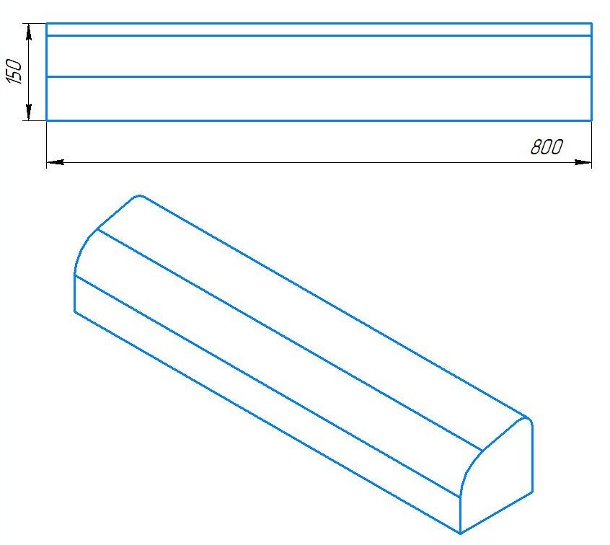
Металлозавалка |  |  |  | 3240 |  |  |  |  |  | Металлозавалка |  |  | 864 |  |  |  |  |  |  |  |  |  |  |  |  |  |  | Металлозавалка |  |  | 983 |  |  |  |  |  | Металлозавалка |  |  | 723 |  |  |  |  |  | Металлозавалка |  |  |  | 1815 |  |  |  |  |  | Норма расхода |  |  | 246 |  |  |  |  |  | Норма расхода |  |  | 685
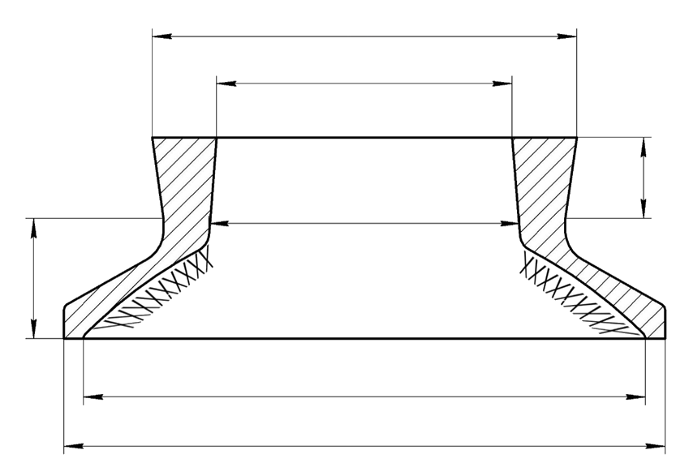
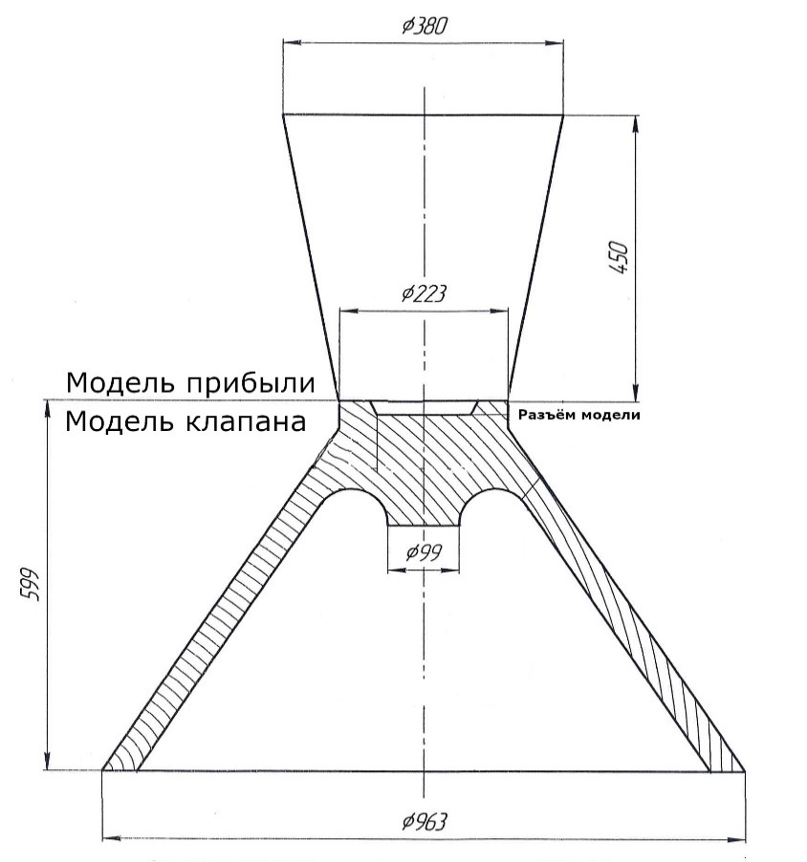
 |  |  |  |  |  |  |  |  |  |  |  |  |  |  |  |  |  |  |  |  |  |  |  |  |  |  |  |  |  |  |  |  |  |  |  |  |  |  |  |  |  |  |  |  |  |  |  |  |  |  |  |  |  |  |  | Металлозавалка |  |  | 256 |  |  |  |  |  | Металлозавалка |  |  | 713
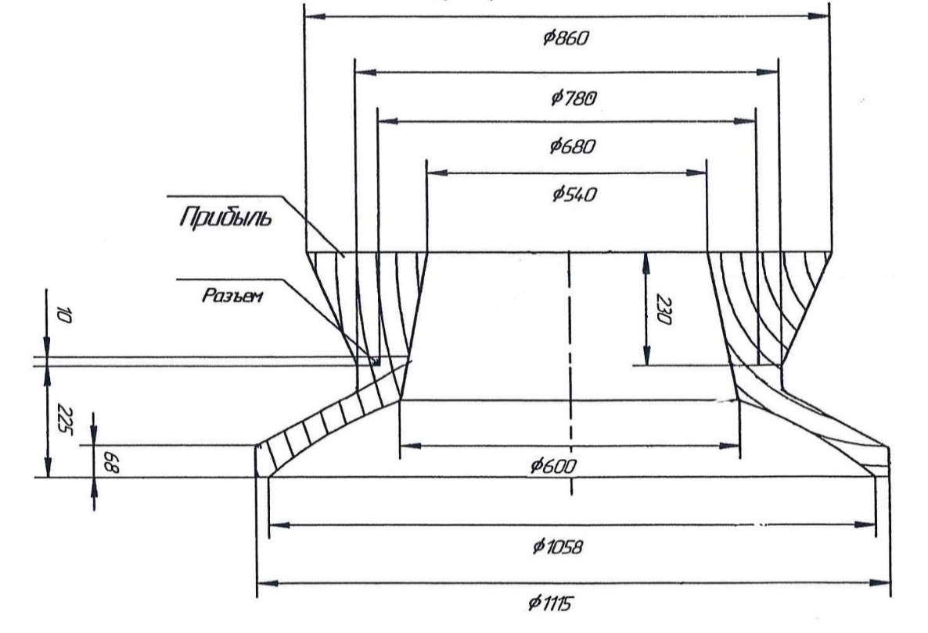
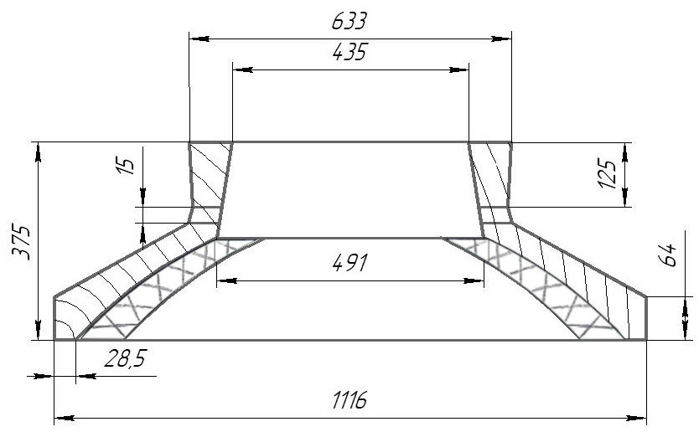
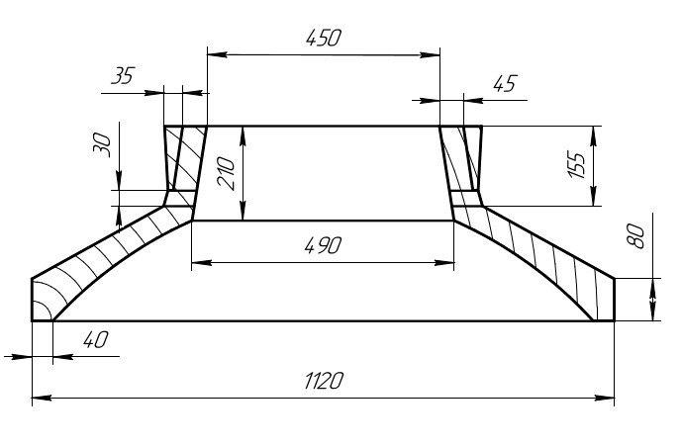
 |  |  |  | Ø 1410 |  |  |  |  |  |  |  |  |  | 1. | В конусе формы сделать |  |  |  |  |  |  |  |  |  |  |  |  |  |  |  |  |  |  |  |  |  |  |  |  |  |  |  |  |  |  |  |  |  | Ø 445
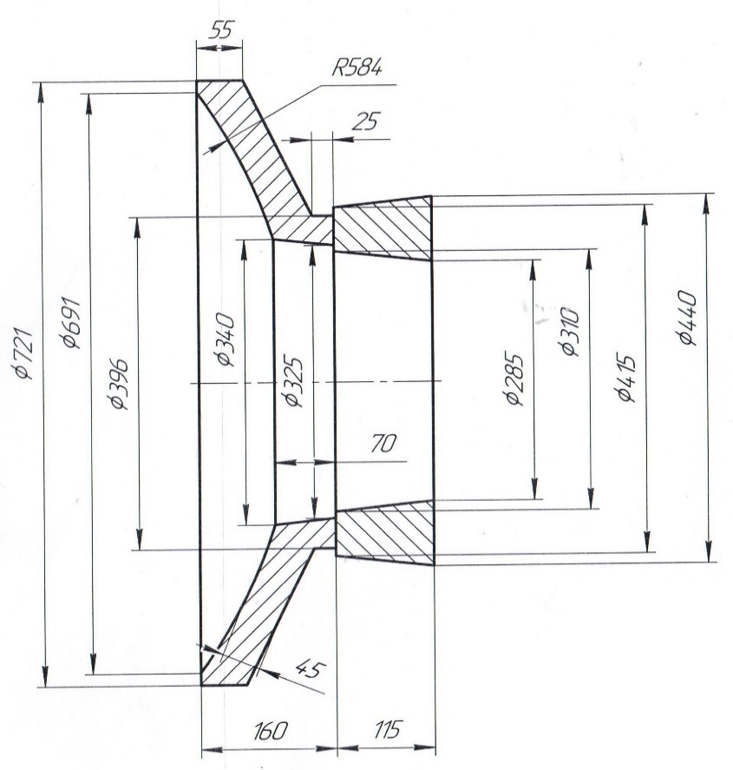
 |  |  |  |  |  |  |  |  |  |  |  |  |  |  | изнутри наколы на 3/4 высоты
 |  |  |  | Ø 1100 |  |  |  |  |  |  |  |  |  |  | конуса;

 |  |  |  |  |  |  |  |  |  |  |  |  |  | 2. | Никель и цинк в металле держать
 |  |  |  |  |  |  |  |  |  |  |  |  |  |  | на верхнем пределе; |  |  |  |  |  |  |  |  |  |  |  |  |  |  |  |  |  |  |  |  |  |  |  |  |  |  |  |  |  |  |  |  |  |  |  |  | 415
 |  |  |  |  |  |  | 320
 |  |  |  | Ø 1180 |  |  |  |  |  |  |  |  |  | 3. | Заливать форму через литниковую
 |  |  |  |  |  |  |  |  |  |  |  |  |  |  | систему до середины прибыли, |  |  |  |  |  |  |  |  |  |  |  |  |  |  |  |  |  |  |  |  |  |  |  |  |  |  |  |  |  |  |  |  | Ø 310
 |  |  |  | ( 1190 ) |  |  |  |  |  |  |  |  |  |  | затем остатки металла залить в
370 |  |  |  |  |  |  |  |  |  |  |  |  |  |  | прибыль до полного её заполнения.
( 340 ) |  |  |  |  |  |  |  |  |  |  |  |  |  |  |  |  |  |  |  |  |  |  |  |  |  |  |  |  |  |  |  |  |  |  |  |  |  |  |  |  |  |  |  |  |  |  |  |  |  | 250
 |  |  |  |  |  |  |  |  |  |  |  |  |  |  |  |  |  |  |  |  |  |  |  |  |  |  |  |  |  |  |  |  |  |  |  |  |  |  |  |  |  |  |  |  |  |  |  |  |  |  |  |  | 150
 |  |  |  | Ø 1998
 |  |  |  | ( 2000 ) |  |  |  |  |  |  |  |  |  |  |  |  |  |  |  |  |  |  |  |  |  |  |  |  |  |  |  |  |  |  |  |  |  |  |  |  |  |  |  |  |  |  | ХХХХХХХХХХХХХХХХХХХХХХХХХХХХХХХХХХХХХХХХХХХХХХХХХХ
 |  |  |  |  |  |  |  |  |  |  |  |  |  |  |  |  |  |  |  |  |  |  |  |  |  |  |  |  |  |  |  |  |  |  |  |  |  |  |  |  |  |  |  |  |  |  |  |  | Ø 1090
 |  |  |  | Ø 2070
 |  |  |  | ( 2020 )

 |  |  |  |  |  |  |  |  |  |  |  |  |  |  |  |  |  |  |  | Формовочная смесь |  | СКЛ |  |  |  |  |  |  |  |  |  |  |  |  |  |  |  |  |  |  |  |  |  |  |  |  | * При заливке предусмотреть запас металла 200кг.
 |  |  |  |  |  |  | Страница 1 из 4 |  |  |  |  |  |  |  |  |  |  |  |  | Усадка |  | 1,5 %
 | Формовочная смесь |  |  | СКЛ |  |  |  |  |  |  | Формовочная смесь |  | СКЛ |  |  |  |  |  |  | Краска |  | ГБ |  |  |  |  |  |  | Формовочная смесь |  | СКЛ |  |  |  |  |  |  | Формовочная смесь |  | СКЛ |  |  |  |  |  |  | Формовочная смесь |  |  | СКЛ
 | Усадка |  |  | 1,5 % |  |  |  |  |  |  | Усадка |  | 1,5 % |  |  |  |  |  |  | Транспортировка по инструкции |  | 102.41.795 Альбом № 9 |  |  |  |  |  |  | Усадка |  | 1,5 % |  |  |  |  |  |  | Усадка |  | 1,5 % |  |  |  |  |  |  | Усадка |  |  | 1,5 % |  |  |  |  |  |  | Формовочная смесь |  | СКЛ |  |  |  |  |  |  | Формовочная смесь |  | СКЛ
 | Краска |  |  | ГБ |  |  |  |  |  |  | Краска |  | ГБ |  |  |  |  |  |  | Уход за прибылью |  | 25010.00168 |  |  |  |  |  |  | Краска |  | ГБ |  |  |  |  |  |  | Краска |  | ГБ |  |  |  |  |  |  | Краска |  |  | ГБ |  |  |  |  |  |  | Усадка |  | 1,5 % |  |  |  |  |  |  | Усадка |  | 1,5 %
 | Тип литниковой системы |  |  | 242.04.463 | -6 |  |  |  |  |  | Тип литниковой системы |  | 242.04.463 | -1 |  |  |  |  |  | Дата | Проверил | Дата |  | Руководитель |  |  |  |  | Тип литниковой системы |  | 242.04.463 | -2 |  |  |  |  |  | Тип литниковой системы |  | 242.04.463 | -1 |  |  |  |  |  | Тип литниковой системы |  |  | 242.04.464 | -3 |  |  |  |  |  | Краска |  | ГБ |  |  |  |  |  |  | Краска |  | ГБ
 | Температура заливки |  |  | 1050-1090 | ° С |  |  |  |  |  | Температура заливки |  | 1060-1080 | ° С |  |  |  |  | 2024-05-02 |  |  |  |  |  |  |  |  |  | Температура заливки |  | 1050-1090 | ° С |  |  |  |  |  | Температура заливки |  | 1050-1090 | ° С |  |  |  |  |  | Температура заливки |  |  | 1060-1080 | ° С |  |  |  |  |  | Тип литниковой системы |  | 242.04.463 |  |  |  |  |  |  | Тип литниковой системы |  | 242.04.464 | -1
 | Плавка по инструкции |  |  | 25010.00173 |  |  |  |  |  |  | Плавка по инструкции |  | 25010.00174 |  |  |  |  |  |  | Подпись |  |  |  |  |  |  |  |  | Плавка по инструкции |  | 25010.00173 |  |  |  |  |  |  | Плавка по инструкции |  | 25010.00173 |  |  |  |  |  |  | Плавка по инструкции |  |  | 25010.00176 |  |  |  |  |  |  | Температура заливки |  | 1050-1090 | ° С |  |  |  |  |  | Температура заливки |  | 1080-1100 | ° С
 | Заливка по инструкции |  |  | 25011.00008 |  |  |  |  |  |  | Заливка по инструкции |  | 25011.00007 |  |  |  |  |  |  |  |  |  |  |  |  |  |  |  | Заливка по инструкции |  | 25011.00007 |  |  |  |  |  |  | Заливка по инструкции |  | 25011.00007 |  |  |  |  |  |  | Заливка по инструкции |  |  | 25011.00007 |  |  |  |  |  |  | Плавка по инструкции |  | 25010.00173 |  |  |  |  |  |  | Плавка по инструкции |  | 25010.00176
 | Транспортировка по инструкции |  |  | 102.41.797 Альбом № 9 |  |  |  |  |  |  | Транспортировка по инструкции |  | 102.41.795 Альбом № 9 |  |  |  |  |  | Наименование |  | Тарифная | Вид | Вид | Разряд | Норма времени |  |  |  | Транспортировка по инструкции |  | 102.41.795 Альбом № 9 |  |  |  |  |  |  | Транспортировка по инструкции |  | 102.41.795 Альбом № 9 |  |  |  |  |  |  | Транспортировка по инструкции |  |  | 102.41.795 Альбом № 9 |  |  |  |  |  |  | Заливка по инструкции |  | 25011.00007 |  |  |  |  |  |  | Заливка по инструкции |  | 25011.00007
 | Уход за прибылью |  |  | 25010.00168 |  |  |  |  |  |  | Уход за прибылью |  | 25010.00168 |  |  |  |  |  |  | операции | сетка | нормы | работ |  | на 1 деталь (н/ч) |  |  |  | Уход за прибылью |  | 25010.00168 |  |  |  |  |  |  | Уход за прибылью |  | 25010.00168 |  |  |  |  |  |  | Уход за прибылью |  |  | 25010.00168 |  |  |  |  |  |  | Транспортировка по инструкции |  | 102.41.795 Альбом № 9 |  |  |  |  |  |  | Транспортировка по инструкции |  | 102.41.795 Альбом № 9
 | Дата |  | Проверил | Дата |  | Руководитель |  |  |  |  | Дата | Проверил | Дата |  | Руководитель |  |  |  |  | Формовка, сборка | 40 | 1 | 20 | 3 | 1.621 |  |  |  | Дата | Проверил | Дата |  | Руководитель |  |  |  |  | Дата | Проверил | Дата |  | Руководитель |  |  |  |  | Дата |  | Проверил | Дата |  | Руководитель |  |  |  |  | Уход за прибылью |  | 25010.00168 |  |  |  |  |  |  | Уход за прибылью |  | 25010.00168
2024-05-02 |  |  |  |  |  |  |  |  |  | 2024-05-02 |  |  |  |  |  |  |  |  |  |  |  |  |  |  |  |  |  | 2024-05-02 |  |  |  |  |  |  |  |  | 2024-05-02 |  |  |  |  |  |  |  |  | 2024-05-02 |  |  |  |  |  |  |  |  |  |  | Дата | Проверил | Дата |  | Руководитель |  |  |  |  | Дата | Проверил | Дата |  | Руководитель
 | Подпись |  |  |  |  |  |  |  |  |  | Подпись |  |  |  |  |  |  |  |  |  |  |  |  |  |  |  |  |  | Подпись |  |  |  |  |  |  |  |  | Подпись |  |  |  |  |  |  |  |  | Подпись |  |  |  |  |  |  |  |  | 2024-05-02 |  |  |  |  |  |  |  |  | 2024-05-02
 |  |  |  |  |  |  |  |  |  |  |  |  |  |  |  |  |  |  |  |  |  |  |  |  |  |  |  |  |  |  |  |  |  |  |  |  |  |  |  |  |  |  |  |  |  |  |  |  |  |  |  |  |  |  |  |  | Подпись |  |  |  |  |  |  |  |  | Подпись
Наименование |  |  | Тарифная | Вид | Вид | Разряд | Норма времени |  |  | Наименование |  | Тарифная | Вид | Вид | Разряд | Норма времени |  |  |  |  |  |  |  |  |  |  |  | Наименование |  | Тарифная | Вид | Вид | Разряд | Норма времени |  |  | Наименование |  | Тарифная | Вид | Вид | Разряд | Норма времени |  |  | Наименование |  |  | Тарифная | Вид | Вид | Разряд | Норма времени
 | операции |  | сетка | нормы | работ |  | на 1 деталь (н/ч) |  |  |  | операции | сетка | нормы | работ |  | на 1 деталь (н/ч) |  |  |  |  |  |  |  |  |  |  |  |  | операции | сетка | нормы | работ |  | на 1 деталь (н/ч) |  |  |  | операции | сетка | нормы | работ |  | на 1 деталь (н/ч) |  |  |  | операции |  | сетка | нормы | работ |  | на 1 деталь (н/ч) |  |  | Наименование |  | Тарифная | Вид | Вид | Разряд | Норма времени |  |  | Наименование |  | Тарифная | Вид | Вид | Разряд | Норма времени
 | Формовка, сборка |  | 40 | 1 | 20 | 3 | 31.554 |  | 98.72 |  | Формовка, сборка | 40 | 1 | 20 | 3 | 8.408 |  | 98.72 |  |  |  |  |  |  |  |  | 98.72 |  | Формовка, сборка | 40 | 1 | 20 | 3 | 9.573 |  | 98.72 |  | Формовка, сборка | 40 | 1 | 20 | 3 | 7.04 |  | 98.72 |  | Формовка, сборка |  | 40 | 1 | 20 | 3 | 10.265 |  | 170 |  | операции | сетка | нормы | работ |  | на 1 деталь (н/ч) |  |  |  | операции | сетка | нормы | работ |  | на 1 деталь (н/ч)
 |  |  |  |  |  |  |  |  |  |  |  |  |  |  |  |  |  |  |  |  |  |  |  |  |  |  |  |  |  |  |  |  |  |  |  |  |  |  |  |  |  |  |  |  |  |  |  |  |  |  |  |  |  |  |  |  | Формовка, сборка | 40 | 1 | 20 | 3 | 2.492 |  | 98.72 |  | Формовка, сборка | 40 | 1 | 20 | 3 | 6.939 |  | 98.72

 |  | Чертеж | Литейная

 | подп. | 15.00194 | 1
 | подп. | 2102.4-01.01-002 | 1
 | подп. | 1275.04.712-1 | 1
 | подп. | 1268.04.613 | 1
 | подп. | 1277.04.608 | 1
 |  | 1277.04.608-1
 | подп. | 1277.04.307 | 1
 | клапан | 88-12628 | 1
 | лежка | 8720.08.01 | 1
 | Пята

Кольцо
 |  |  |  |  |  |  |  | Ф277-006
 |  |  | Технологическая карта |  |  |  |  | ПТЦ | Размеры детали: |  | 1529.5
Заказ |  |  |  | 344502-004 |  | модель: | 1255.01.341 |  | Ø Внешн. | 1500 | 1169.5
Чертеж |  |  |  | 1255.01.341 |  |  |  |  | Ø Внутр. | 1200 | 105
Наименование |  |  |  | Кольцо среднее |  |  |  |  | Высота | 60 | 9.1
Количество деталей на заказ |  |  |  | 1 |  |  |  |  | Масса детали | 348
Материал |  |  |  | БрО8С12 |  |  | К.В.Т | 0.47
Масса детали |  |  |  | 340 |  |  | К.И.М. | 0.31 | плотность | 9.1 | 729.16522896
Масса отливки |  |  |  | 730 |  |  |  |  | масса отливки | 725
Масса литниковой системы |  |  |  | 315.5
Норма расхода |  |  |  | 1045.5
Металлозавалка |  |  |  | 1087.4
 | Размеры в скобках чистовые |  |  |  | Формовочный уклон: |  | 3 | мм.

 |  |  |  |  |  |  |  | 104
 |  |  |  |  |  |  |  | ( 60 )
Ø
 |  |  | 1172
 |  |  | ( 1200 )
Ø
 |  |  | 1527
 |  |  | ( 1500 )

 | * Использовать холодильники

 | Формовочная смесь |  |  | СКЛ
 | Усадка |  |  | 1,5 %
 | Краска |  |  | ГБ
 | Тип литниковой системы |  |  | Бобышки по внутреннему Ø |  |  | 8 шт.
 | Температура заливки |  |  | 1050-1090 | ° С
 | Плавка по инструкции |  |  | 25010.00173
 | Заливка по инструкции |  |  | 25011.00007
 | Транспортировка по инструкции |  |  | 102.41.795 Альбом № 9
 | Уход за прибылью |  |  | 25010.00168
 | Дата |  | Проверил | Дата |  | Руководитель
2024-05-02
 | Подпись

Наименование |  |  | Тарифная | Вид | Вид | Разряд | Норма времени
операции |  |  | сетка | нормы | работ |  | на 1 деталь (н/ч)
Формовка, сборка |  |  | 40 | 1 | 20 | 3 | 10.591 |  | 98.72

 |  |  |  | 8-12 | Масса |  |  | литейная
чертеж | Ø Внешн. | Ø Внутр. | Высота | Масса д. | черная | жидкая | М/З | технология
1269.01.03 | 1240 | 890 | 105 | 224 | 530 | 782 | 813.3 | 1
1289.01.17 | 1660 | 1230 | 105 | 340 | 740 | 1076 | 1120 | 1
1244.04.432-1 | 1365 | 1040 | 105 | 260 | 550 | 802 | 834 | 1
1255.01.341 | 1550 | 1180 | 105 | 340 | 730 | 1045.5 | 1087.4 | 1
2019.423-24.002 | 2580 | 2200 | 150 |  |  | 2502 | 2603 | 1
1268.03.314 | 1040 | 775 | 95 | 124 | 315 | 515 | 540 | 1
1268.01.623 | 1010 | 405 | 100 | 295 | 590 | 890 | 926 | 1

1291.08.19

Бандаж
 |  |  |  |  |  |  |  |  |  |  | Ф277-007
 |  |  | Технологическая карта |  |  |  |  |  |  |  | ПТЦ | Размеры детали: |  | Размеры модели:
 | Заказ |  |  |  |  |  | 344142-002 |  |  |  |  | Ø Внешн. | 1790 | Ø Внешн. | 1860 | 42 | 21
 | Чертеж |  |  |  |  |  | 1269.01.03 |  |  |  |  | Ø Внутр. | 1570 | Ø Внутр. | 1544 | 51 | 25.5
 | Наименование |  |  |  |  |  | Кольцо среднее |  |  |  |  | Высота | 216 | Высота | 260 | 41 | 20.5
 | Количество деталей на заказ |  |  |  |  |  | 1 |  |  |  |  | Масса детали | 941
 | Материал |  |  |  |  |  | БрА9Ж3Л |  |  | К.В.Т | 0.61
 | Масса детали |  |  |  |  |  | 941 |  |  | К.И.М. | 0.50 | плотность | 7.5
 | Масса отливки |  |  |  |  |  | 1550 |  |  |  |  | Отливка
 | Масса прибыли |  |  |  |  |  |  |  |  |  |  | Ø Внешн. | 1832
 | Масса литниковой системы |  |  |  |  |  | 252 |  |  |  |  | Ø Внутр. | 1534
 | Норма расхода |  |  |  |  |  | 1802 |  |  |  |  | Высота | 257
 | Металлозавалка |  |  |  |  |  | 1874.1 |  |  |  |  | масса отливки | 1550
 | Размеры в скобках чистовые |  |  |  |  |  | Формовочный уклон: |  | 3 | мм. |  | Прибыль
 |  |  |  |  |  |  |  |  |  |  |  | Высота | 257
 |  | 257
 | 1:5

 |  |  |  |  |  |  |  | 200

 | 1:10:00 |  |  |  |  |  |  |  |  |  |  |  | угол 60 гр.
 |  | 20 | 1534 | ( 1570 ) | 1832 | 1790 |  |  |  |  |  |  | катеты = вн.диам+1/2 ширины обода

Ø
Ø
 |  |  | 257
 |  |  | ( 216 )

 | Холодильники
 | Формовочная смесь |  |  | СКЛ
 | Краска |  |  | ГБ
 | Тип литниковой системы |  |  | 242.04.461
 | Температура заливки |  |  | 1050-1090
 | Плавка по инструкции |  |  | 25010.00176
 | Заливка по инструкции |  |  | 25011.00007
 | Уход за прибылью |  |  | 25010.00168

 | Усадка |  |  | 1,5 % |  | (по внутреннему диаметру 0,6%)
 | Транспортировка по инструкции |  |  |  |  | 102.41.795 Альбом № 9
Дата |  |  | Проверил | Дата |  |  | Руководитель |  | Нормировщик
2024-05-02
Подпись

Наименование операции |  |  | Тарифная | Вид нормы |  | Вид |  | Разряд | Норма времени
 |  |  | сетка |  |  | работ |  |  | на 1 деталь (н/ч)
Формовка, сборка |  |  | 40 | 1 |  | 20 |  | 3 | #DIV/0!

Сухарь
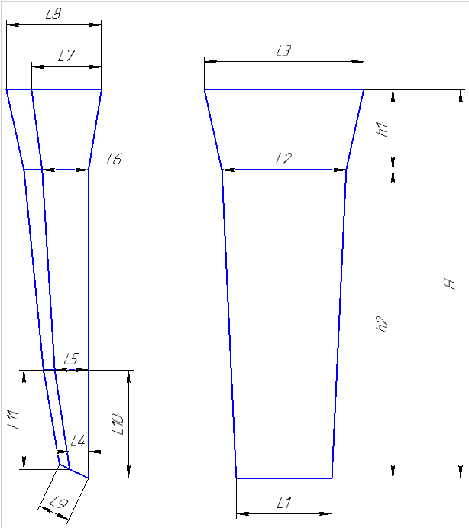
 |  |  |  |  |  |  |  | Ф277-010
 |  |  | Технологическая карта |  |  |  |  | ПТЦ |  | Размеры сухаря:
Заказ |  |  |  | 344480-004 |  |  | Модель № | 134 |  | Ширина L1 | 355
Чертеж |  |  |  | 2701.35.09-1 |  |  |  |  |  | Ширина L2 | 380
Наименование |  |  |  | Сухарь |  |  |  |  |  | Толщина L4 | 83
Количество деталей на заказ |  |  |  | 4 |  |  |  |  |  | Толщина L5 | 170
Материал |  |  |  | БрА9Ж3Л |  |  | К.В.Т | 0.36 |  | Толщина L6 | 190
Масса детали |  |  |  | 157.0 |  |  | К.И.М. | 0.22 |  | Толщина L12 | 202.5
Масса отливки |  |  |  | 439 |  |  |  |  |  | Длина h2 | 1060
Масса прибыли |  |  |  | 247 |  |  |  |  |  | Размеры прибыли:
Норма расхода |  |  |  | 685 |  |  |  |  |  | Толщина L7 | 180
Металлозавалка |  |  |  | 712 |  |  |  |  |  | Толщина L8 | 260
 |  |  |  |  |  |  |  |  |  | Ширина L3 | 450
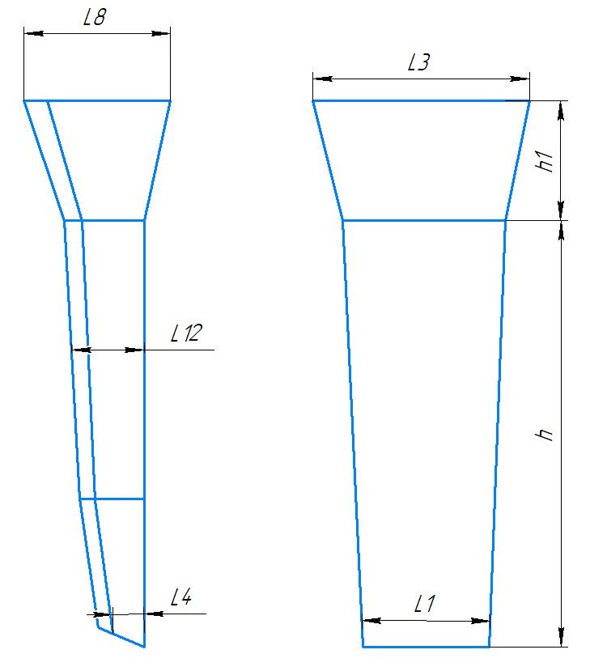
 |  |  |  |  |  |  |  |  |  | Высота h1 | 390
 |  |  |  |  |  | Размеры: |  |  |  | Плотность | 7.5
 |  |  |  |  |  |  | модели | отливки
 |  |  |  |  |  | L1 | 355 | 350 |  | Масса вручную | 157
 |  |  |  |  |  | L4 | 83 | 82
 |  |  |  |  |  | L12 | 202.5 | 199 |  | Холодильник
 |  |  |  |  |  | h2 | 1060 | 1044
 |  |  |  |  |  | прибыль:
 |  |  |  |  |  | L8 | 260 | 256 |  | Расчет массы отливки по размерам модели. Без учета усадки
 |  |  |  |  |  | L3 | 450 | 443 |  | Утвердил Котов 25.10.23 (чтобы не переписывать расчетный файл.)
 |  |  |  |  |  | h1 | 390 | 384 |  | Высота прибыли расчетная.

 | * Использовать холодильники

 | Формовочная смесь |  |  | СКЛ
 | Усадка |  |  | 1,5 %
 | Краска |  |  | ГБ
 | Температура заливки |  |  | 1080-1100 | ° С
 | Сушка форм по инструкции |  |  | 25015.00013
 | Плавка по инструкции |  |  | 25010.00176
 | Заливка по инструкции |  |  | 25011.00007
 | Уход за прибылью |  |  | 25010.00168
 | Транспортировка по инструкции |  |  | 102.41.795 Альбом № 9
 | Дата |  | Проверил | Дата |  | Руководитель
2024-05-02
 | Подпись

Наименование |  |  | Тарифная | Вид | Вид | Разряд | Норма времени
 | операции |  | сетка | нормы | работ |  | на 1 деталь (н/ч)
 | Формовка, сборка |  | 40 | 1 | 20 | 3 | 4.029
 |  |  |  |  |  |  |  |  | 170
 |  |  |  |  |  |  |  |  | 200

Деревянные модели сухарей
Номер модели | Высота, Н | Высота прибыли, h1 | Высота модели, h2 | Ширина, L1 | Ширина, L2 | Ширина, L3 | Толщина, L4 | Толщина, L5 | Толщина, L6 | Толщина, L7 | Толщина, L8 | Толщина, L9 | Толщина, L10 | Толщина, L11 | Толщина, L12 | Чертеж
125 | 890 | 255 | 635 | 243 | 260 | 310 | 30 | 55 | 63 | 100 | 160 | 90 | 220 | 180 | 106 | 8915.28.074 | 110 | 65.65 | 175.65 | 182.676
126 | 895 | 250 | 645 | 245 | 260 | 310 | 30 | 60 | 65 | 100 | 170 | 90 | 220 | 180 | 110 |  | 110 | 65.65 | 175.65 | 182.676
127 | 1840 | 510 | 1330 | 440 | 455 | 555 | 80 | 155 | 165 | 240 | 340 | 170 | 540 | 500 | 234 |  | 874.6 | 507.1 | 1381.7 | 1436.968
128 | 1670 | 420 | 1250 | 425 | 440 | 520 | 45 | 90 | 95 | 155 | 260 | 145 | 420 | 420 | 240 |  | 690 | 489 | 1179 | 1226.16
129 | 1170 | 320 | 850 | 315 | 330 | 390 | 60 | 90 | 100 | 140 | 220 | 120 | 290 | 280 | 164 |  | 1 | 1 | 1 | 1
130 | 1150 | 350 | 800 | 300 | 310 | 390 | 15 | 95 | 100 | 115 | 190 | 120 | 260 | 255 | 152.5 |  | 228 | 160 | 388 | 403.52
131 | 1075 | 330 | 745 | 260 | 270 | 335 | 55 | 75 | 85 | 150 | 220 | 100 | 260 | 230 | 129 |  | 170 | 121.22 | 291.22 | 302.8688
132 | 1045 | 330 | 715 | 325 | 340 | 410 | 75 | 105 | 105 | 180 | 240 | 125 | 175 | 160 | 0 |  | 1 | 1 | 1 | 1
133 | 1350 | 370 | 980 | 340 | 355 | 420 | 65 | 110 | 115 | 160 | 250 | 140 | 350 | 300 | 197.5 |  | 385.9 | 214.2 | 600.1 | 624.104
134 | 1450 | 390 | 1060 | 355 | 380 | 450 | 83 | 170 | 190 | 180 | 260 | 150 | 350 | 320 | 202.5 |  | 438.3 | 246.3 | 684.6 | 711.984
135 | 1350 | 380 | 970 | 340 | 360 | 430 | 63 | 108 | 118 | 158 | 248 | 130 | 350 | 320 | 168 |  | 349 | 209.7 | 558.7 | 581.048
136 | 1280 | 380 | 900 | 405 | 420 | 500 | 35 | 65 | 75 | 130 | 200 | 130 | 310 | 250 | 164 |  | 329 | 213 | 542 | 563.68
137 | 1770 | 470 | 1300 | 480 | 500 | 555 | 100 | 160 | 170 | 310 | 430 | 160 | 400 | 400 | 177.5 |  | 937.6 | 563.4 | 1501 | 1561.04

TRUE | 1080-1100

Болваны
TRUE |  |  |  |  |  |  |  |  |  |  |  |  |  |  |  |  |  |  |  |  |  | Оснастка |  | Масса
 |  | Формовка |  | Столбики |  |  |  |  |  |  |  |  | Стационарный кокиль |  |  |  |  |  |  |  |  | Другие виды болванов. |  |  | Стационарный кокиль + ц/б кокиль |  |  |  |  |  |  |  |  |  |  | Ц/Б + ц/б кокиль
 |  |  |  |  |  |  |  |  | ф277-008 |  |  |  |  |  |  |  |  |  |  |  | ф277-008 |  |  |  |  |  |  |  |  |  |  |  | ф277-008 |  |  |  |  |  |  |  |  |  |  | ф277-008
 |  | Технологическая карта |  |  |  |  |  |  | ПТЦ | Размеры | Размеры |  | Технологическая карта |  |  |  |  |  |  |  | ПТЦ | Размеры |  | Размеры |  | Технологическая карта |  |  |  |  |  |  | ПТЦ | Размеры | Размеры |  | Технологическая карта |  |  |  |  |  |  | ПТЦ | Размеры | Размеры
 |  | Заказ |  |  |  | 363010-012 |  |  |  | детали: | литейн.зг: |  | Заказ |  |  |  | 344569-004 |  |  |  |  | детали: |  | литейн.зг: |  | Заказ |  |  |  | 344296-003 |  |  |  | детали: | лит..зг 1: |  | Заказ |  |  |  | 344503-004 |  |  |  | детали: | лит..зг 1:
 |  | Чертеж |  |  |  | РЧЗ 2301.17.718 |  |  |  | 0 | 0 |  | Чертеж |  |  |  | 84х85х105 |  |  |  |  |  |  | 0 |  | Чертеж |  |  |  | 145х90х350 |  |  |  | 0 | 0 |  | Чертеж |  |  |  | 170х60х200 |  |  |  | 0 | 0
 |  | Наименование |  |  |  | Заготовка втулки |  |  |  | 240 | 250 |  | Наименование |  |  |  | Заготовка |  |  |  |  | 120 |  | 141.9 |  | Наименование |  |  |  | Втулка |  |  |  | 435 | 138.00 |  | Наименование |  |  |  | Втулка |  |  |  | 150 | 188.33
 |  | Количество деталей на заказ |  |  |  | 8 |  |  |  | 0 | 0 |  | Количество деталей на заказ |  |  |  | 1 |  |  |  |  | 0 |  | 0 |  | Количество деталей на заказ |  |  |  | 1 |  |  |  | 0 | 0 |  | Количество деталей на заказ |  |  |  | 5 |  |  |  | 0 | 0
 |  | Материал |  |  |  | БрО5Ц5С5 |  | К.В.Т | 0.50 |  | 0 |  | Материал |  |  |  | БрО6Ц6С3 |  |  | К.В.Т | 0.35 |  |  | 0 |  | Материал |  |  |  | БрА10Ж4Н4Л |  | К.В.Т | 6.35 |  | 0 |  | Материал |  |  |  | БрА10Ж3Мц2 |  | К.В.Т | 0.57 | 0 | 0
 |  | Масса детали |  |  |  | 24.2 |  | К.И.М. | 0.32 | 60 | 223 |  | Масса детали |  |  |  | 6.7 |  |  | К.И.М. | 0.14 | 105 |  | 270 |  | Масса детали |  |  |  | 400 |  | К.И.М. | 1.34 | 345 | 540 |  | Масса детали |  |  |  | 33.2 |  | К.И.М. | 0.40 | 250 | 555
 |  | Масса отливки |  |  |  | 97.2 |  |  |  | 8.88 | 8.88 |  | Масса отливки |  |  |  | 38 |  |  |  |  | 8.88 |  | 8.88 |  | Масса отливки |  |  |  | 63 |  |  |  | 7.8 | 7.8 |  | Масса отливки |  |  |  | 116 |  |  |  | 7.5 | 7.5
 |  | Масса отливки на 1 дет. |  |  |  | 48.6 |  |  |  | 24.10 | 97.20 |  | Масса отливки на 1 дет. |  |  |  | 19 |  |  |  |  | 10.545 |  | 37.92 |  | Масса отливки на 1 дет. |  |  |  | 63 |  |  |  | 399.93 | 63.00 |  | Масса отливки на 1 дет. |  |  |  | 58.0 |  |  |  | 33.13 | 115.96
 |  | Норма расхода |  |  |  | 145.2 |  |  |  |  |  |  | Норма расхода |  |  |  | 92.2 |  |  |  |  | 6.7 |  |  |  | Норма расхода |  |  |  | 286 |  |  |  |  |  |  | Норма расхода |  |  |  | 160
 |  | Норма расхода на 1 дет. |  |  |  | 72.6 |  |  |  |  | Размеры |  | Норма расхода на 1 дет. |  |  |  | 46.1 |  |  |  |  |  |  | Размеры |  | Норма расхода на 1 дет. |  |  |  | 286 |  |  |  |  |  |  | Норма расхода на 1 дет. |  |  |  | 80
 |  | Металлозавалка |  |  |  | 151.0 |  |  |  |  | отливки |  | Металлозавалка |  |  |  | 95.8 |  |  |  |  | 137.5 |  | кокиля: |  | Металлозавалка |  |  |  | 298 |  |  |  | 200 | Размеры |  | Металлозавалка |  |  |  | 167 |  |  |  |  | Размеры
 |  | Металлозавалка на 1 дет. |  |  |  | 75.5 |  |  |  | ср. диам | 252 |  | Металлозавалка на 1 дет. |  |  |  | 47.9 |  |  |  |  | 146.3 |  | 0 |  | Металлозавалка на 1 дет. |  |  |  | 298 |  |  |  | 226 | стац.кок. : |  | Металлозавалка на 1 дет. |  |  |  | 83.5 |  |  |  | 180 | стац.кок. :
 |  | Количество деталей в отливке |  |  |  | 2 |  |  |  | длина | 223 |  | Количество деталей в отливке |  |  |  | 2 |  |  |  |  | #N/A |  | 141.9 |  | Количество деталей в отливке |  |  |  | 1 |  |  |  | 213 | 0 |  | Количество деталей в отливке |  |  |  | 2 |  |  |  | 196.66666667 | 0
± 5
± 5
± 5
± 5
± 5
± 5
± 5
 |  | Размеры в скобках чистовые |  |  |  |  |  |  |  | Форм.уклон | 2 |  | Размеры в скобках чистовые |  |  |  |  |  |  |  |  | 141.9 |  | 0 |  | Размеры в скобках чистовые |  |  |  |  |  |  |  | 213 | 213.00 |  | Размеры в скобках чистовые |  |  |  |  |  |  |  | 188.33333333 | 188.33
 |  | Максимальное количество деталей в отливке: 2, L= |  |  |  |  | 210 |  |  | прип.мех.обр | 3.5 |  | Максимальное количество деталей в отливке: 2, L= |  |  |  |  |  |  | 270 |  |  |  | 0 |  | Максимальное количество деталей в отливке: 1, L= |  |  |  |  |  | 390 |  |  | 0 |  | Максимальное количество деталей в отливке: 2, L= |  |  |  |  |  | 555 |  |  | 0
 |  |  |  |  |  |  |  |  |  |  | прибыль |  |  |  |  |  |  |  |  |  |  | 265 |  | 265 |  |  |  |  |  |  |  |  |  |  | 0 |  |  |  |  |  |  |  |  |  |  | 0
 |  |  |  |  |  |  |  |  |  | уклон | 4 |  |  |  |  |  |  |  |  |  |  | заливать: |  | 8.88 |  |  |  |  |  |  |  |  |  | 780 | 780 |  |  |  |  |  |  |  |  |  | 500 | 500
±2
±2
±2
±2
 |  |  |  |  |  |  |  |  |  | ср.диам | 258 |  |  |  |  |  |  |  |  |  |  |  |  | 37.21 |  |  |  |  |  |  |  |  |  |  | 7.8 |  |  |  |  |  |  |  |  |  |  | 7.5
 |  | Ø | 246 |  |  |  |  |  |  | Высота | 100 |  | Ø | 135 |  |  |  |  |  |  |  |  |  |  |  | Ø | 197 |  |  |  |  |  |  |  | 216.79 |  | Ø | 177 |  |  |  |  |  |  |  | 104.47
 |  |  | ( 240 ) |  |  |  |  |  |  |  | 8.88 |  |  | ( 120 ) |  |  |  |  |  |  |  | ПРИБЫЛЬ |  | 242.71.642 |  |  | ( 435 ) |  |  |  |  |  |  |  |  |  |  | ( 150 )
± 5
± 5
± 5
± 5
 |  |  |  |  |  |  |  |  |  |  | 145.19 |  |  |  |  |  |  |  |  |  |  | 1/2 прибыли | FALSE |  |  |  |  |  |  |  |  |  |  |  | Размеры |  |  |  |  |  |  |  |  |  |  | Размеры
 |  |  |  |  |  | 220 |  | 99 |  |  |  |  |  |  |  |  | 270 |  |  |  |  |  |  | Размеры |  |  |  |  |  | 1024 |  |  |  | 205 | ц/б кок. : |  |  |  |  |  | 754 |  |  |  | 182.5 | ц/б кок. :
± 5
± 5
± 5
± 5
± 5
± 5
± 5
± 5
 |  |  |  |  |  | ( 60 ) |  |  |  | Длина заготовки |  |  |  |  |  |  | ( 105 ) |  |  |  |  | 170 |  | прибыли: |  |  |  |  |  | ( 345 ) |  |  |  | 209.33333333 | 0 |  |  |  |  |  | ( 250 ) |  |  |  | 191.33333333 | 0
± 5
 |  |  |  |  |  |  |  |  |  | дл. детали | 60 |  |  |  |  |  | длина на 1 дет. |  |  | 145 |  | 200 |  | 0 |  |  |  |  |  | длина на 1 дет. |  | 380 |  | 207.16666667 | 207.17 |  |  |  |  |  | длина на 1 дет. |  | 285 |  | 186.91666667 | 186.92
 |  |  |  |  |  | длина на 1 дет. |  | 110 |  | кол-во дет. | 2 |  |  |  |  |  |  |  |  |  |  | 185 |  | 185 |  |  |  |  |  |  |  |  |  |  | 0 |  |  |  |  |  |  |  |  |  |  | 0
 | Технологические указания |  |  |  |  |  |  |  |  | рез. | 20 | Технологические указания |  |  |  |  |  |  |  |  |  |  |  | 0 | Технологические указания |  |  |  |  |  |  |  |  |  | 0 | Технологические указания |  |  |  |  |  |  |  |  |  | 0
 |  | Плавка по инструкции |  |  |  | 25010.00174 |  |  |  | захват | 50 |  | Оснастка |  | Диаметр | Длина | Чертеж |  |  | Дет. | Заявка |  |  | 0 |  | Оснастка |  | Диаметр | Длина | Чертеж / Деталь |  |  | Заявка | 260 | 260 |  | Оснастка |  | Диаметр | Длина | Чертеж / Деталь |  |  | Заявка | 265 | 265
 |  | Заливка по инструкции |  |  |  | 25012.00011 |  |  |  |  | 210 |  | Кокиль |  | 137.5 | 265 | 72.11868 - 16 |  |  |  |  | 230 |  | 230 |  | Кокиль |  | 200 | 780 |  |  |  |  |  | 7.8 |  | Кокиль ц/б |  | 180 | 500 | 72.11870 - 17 |  |  |  |  | 7.5
 |  | Температера металла |  |  |  |  | °C |  |  |  |  |  | Прибыль |  |  |  | 242.71.642 |  |  |  |  |  |  | 8.88 |  | Кокиль ц/б |  | 205 | 260 | 72.11870 - 27 |  |  |  |  | 68.36 |  | Кокиль ц/б |  | 182.5 | 265 | 72.11870 - 18 |  |  |  |  | 54.54
 |  | Уход за прибылью |  |  |  | 25010.00168 |  |  |  |  |  |  | Рабочая длина кокиля |  |  | 265 |  |  |  |  |  |  |  | 54.90 |  | Рабочая длина кокиля |  |  | 1040 |  |  |  |  | Масса жидк. | 285.15 |  | Рабочая длина кокиля |  |  | 765 |  |  |  |  | Масса жидк. | 159.00
 |  | Усадка |  |  |  | 1.50% |  |  |  |  |  |  | Плавка по инструкции |  |  |  | 25010.00174 |  |  |  |  | Половина |  | 27.45 |  | Плавка по инструкции |  |  |  | 25010.00176 |  |  |  |  |  |  | Плавка по инструкции |  |  |  | 25010.00176
 |  | Смесь |  |  |  | СКЛ |  |  |  |  |  |  | Заливка по инструкции |  |  |  | 25012.00011 |  |  |  |  | Всего |  | 92.11 |  | Заливка по инструкции |  |  |  | 25012.00011 |  |  |  |  |  |  | Заливка по инструкции |  |  |  | 25012.00011
 |  | Краска |  |  |  | ГБ |  |  |  |  |  |  | Транспортировка, чалка и кантовка |  |  |  |  |  |  |  |  |  |  |  |  | Транспортировка, чалка и кантовка |  |  |  |  |  |  |  |  |  |  | Транспортировка, чалка и кантовка
 |  | Транспортировка, чалка и кантовка |  |  |  |  |  |  |  |  |  |  | Отливка весом до 50 кг в коробках согласно альбому 9, с.1 |  |  |  |  |  |  |  |  | Длина заготовки |  |  |  | Отливка весом до 50 кг в коробках согласно альбому 9, с.1 |  |  |  |  |  |  |  | Длина заготовки |  |  | Отливка весом до 50 кг в коробках согласно альбому 9, с.1 |  |  |  |  |  |  |  | Длина заготовки
 |  | Отливка весом до 50 кг в коробках согласно альбому 9, с.1 |  |  |  |  |  |  |  |  |  |  | Отливка весом более 50 кг по схеме №10241795 альбома 9 |  |  |  |  |  |  |  |  | дл. детали |  | 105 |  | Отливка весом более 50 кг по схеме №10241795 альбома 9 |  |  |  |  |  |  |  | дл. детали | 345 |  | Отливка весом более 50 кг по схеме №10241795 альбома 9 |  |  |  |  |  |  |  | дл. детали | 250
 |  | Отливка весом более 50 кг по схеме №10241795 альбома 9 |  |  |  |  |  |  |  |  |  | эвм (дата) |  |  | проверил | дата | рук.группы | дата |  | нормировщик | дата | кол-во дет. |  | 2 |  | эвм (дата) |  | проверил | дата | рук.группы | дата | нормировщик | дата | кол-во дет. | 1 |  | эвм (дата) |  | проверил | дата | рук.группы | дата | нормировщик | дата | кол-во дет. | 2
 |  | эвм (дата) |  | проверил | дата | рук.группы | дата | нормировщик | дата |  |  | 2024-05-02 |  |  | Ковалев |  | Котов |  |  |  |  | рез. |  | 10 | 2024-05-02 |  |  | Ковалев |  | Котов |  |  |  | рез. | 10 | 2024-05-02 |  |  | Ковалев |  | Котов |  |  |  | рез. | 10
 | 2024-05-02 |  |  | Ковалев |  | Котов |  | Ковалев |  |  |  | Подпись |  |  |  |  |  |  |  |  |  | захват |  | 40 |  | Подпись |  |  |  |  |  |  |  | захват | 35 |  | Подпись |  |  |  |  |  |  |  | захват | 35
 |  | Подпись |  |  |  |  |  |  |  |  |  |  |  |  |  |  |  |  |  |  |  |  |  | 270 |  |  |  |  |  |  |  |  |  |  | 390 |  |  |  |  |  |  |  |  |  |  | 555
 |  |  |  |  |  |  |  |  |  |  |  |  | Примечания: |  |  |  |  |  |  |  |  |  |  |  | Примечания:
 |  | Наименов. |  | Тарифная | Вид | Вид | Разряд | Норма времени |  |  |  |  | #N/A
 |  | операции |  | сетка | нормы | работы |  | на 1 деталь(н/ч)
 |  | Формовка, |  | 40 | 1 | 20 | 3 | 0.576
 |  | сборка
 |  |  |  |  |  |  |  |  |  | 1.1523575
 |  |  |  |  |  |  |  |  |  |  |  |  |  |  | 119.50313803

 |  |  |  |  |  |  |  |  |  |  |  |  | № чертежа | Ø пос. мм | Внутр.Ø (низ), мм | Внутр.Ø (верх), мм | Внутр.Ø (средн.), мм |  | Высота, мм | Масса прибыли (БрА9Ж3Л), кг
 |  |  |  |  |  |  |  |  |  |  |  |  | 242.71.642 | 200 ÷ 315 | 200 | 170 | 185 |  | 230 | 46.4
 |  |  |  |  |  |  |  |  |  |  |  |  | 242.71.636 | 250 ÷ 400 | 250 | 210 | 230 |  | 300 | 93.5 | есть переходное кольцо на цб кокили с посадкой 360
 |  |  |  |  |  |  |  |  |  |  |  |  | 242.71.639 | 350 ÷ 470 | 350 | 300 | 325 |  | 350 | 217.8
 |  |  |  |  |  |  |  |  |  |  |  |  | 102.56.451 | 430 ÷ 570 | 430 | 335 | 383 |  | 380 | 327.5 | есть переходное кольцо на цб кокили с посадкой 470
 |  |  |  |  |  |  |  |  |  |  |  |  | И-335 | 620 ÷ 760 | 620 | 360 | 490 |  | 525 | 742.5
 |  |  |  |  |  |  |  |  |  |  |  |  | 15.001137 | 805 ÷ 925 | 805 | 624 | 714.5 |  | 305 | 917.2
 |  |  |  |  |  |  |  |  |  |  |  |  | -------------

